REL. FOTOGRÁFICO
 |  |  | RELATÓRIO DE EVIDÊNCIAS FOTOGRÁFICAS - LT

REGIONAL |  | SUL |  | TIPO DE INSPEÇÃO | MINUCIOSA | TENSÃO |  | 69KV
DESCRIÇÃO DA LINHA |  | SERRA DO PENITENTE / CAMPOS GERAIS |  | ORDEM DE INSPEÇÃO | 6000245220 | KM DA LINHA |  | 66.61
RELATÓRIO DE EVIDÊNCIAS FOTOGRÁFICAS
REGISTRO CENÁRIO ANTES |  |  |  |  | REGISTRO CENÁRIO DEPOIS
CÓDIGO DO DEFEITO | SUBGRUPO | DESCRIÇÃO DO DEFEITO |  | SERVIÇO A REALIZAR | OBSERVAÇÃO | PRIRIDADE | ESTRUTURA/Nº DA ESTRUTURA | DATA DA CORREÇÃO

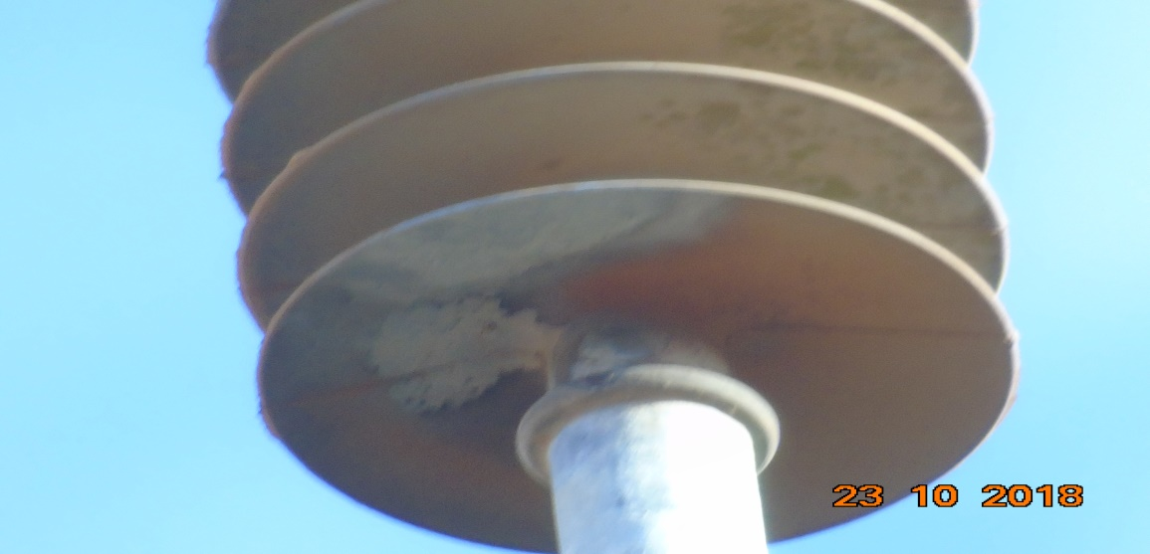
IS17 | POLIMÉRICO | POUCO CHAMUSCADO - POLIMÉRICO |  | SUBSTITUIR ISOLADOR | 0 | A | YS1-25/3
ENQUADRAR A FOTO À ESSE ESPAÇO, OBEDECENDO AS DIMENSÕES. Para inserir e configurar a foto, siga as orientações que se encontram no campo passo-a-passo, caso esteja oculto, clique no [2] ao lado da coluna A do cabeçalho para reexibir. |  |  |  |  | ENQUADRAR A FOTO À ESSE ESPAÇO, OBEDECENDO AS DIMENSÕES. Para inserir e configurar a foto, siga as orientações que se encontram no campo passo-a-passo, caso esteja oculto, clique no [2] ao lado da coluna A do cabeçalho para reexibir.

REGISTRO CENÁRIO ANTES |  |  |  |  | REGISTRO CENÁRIO DEPOIS
CÓDIGO DO DEFEITO | SUBGRUPO | DESCRIÇÃO DO DEFEITO |  | SERVIÇO A REALIZAR | OBSERVAÇÃO | PRIRIDADE | ESTRUTURA/Nº DA ESTRUTURA | DATA DA CORREÇÃO

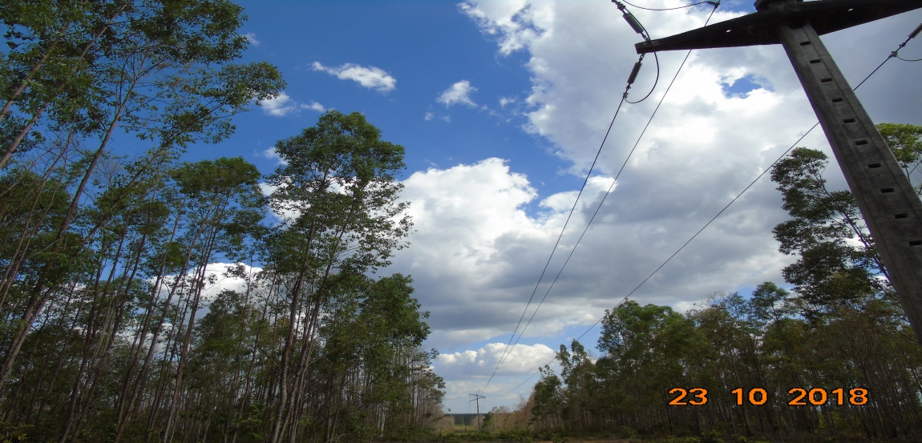
AF01 | ÁRVORE | ÁRV. DENTRO DA FAIXA-DIST. CONDUT. > 1,5M |  | PODAR ÁRVORE | 0 | P2 | AP1-36/3
ENQUADRAR A FOTO À ESSE ESPAÇO, OBEDECENDO AS DIMENSÕES. Para inserir e configurar a foto, siga as orientações que se encontram no campo passo-a-passo, caso esteja oculto, clique no [2] ao lado da coluna A do cabeçalho para reexibir. |  |  |  |  | ENQUADRAR A FOTO À ESSE ESPAÇO, OBEDECENDO AS DIMENSÕES. Para inserir e configurar a foto, siga as orientações que se encontram no campo passo-a-passo, caso esteja oculto, clique no [2] ao lado da coluna A do cabeçalho para reexibir.

REGISTRO CENÁRIO ANTES |  |  |  |  | REGISTRO CENÁRIO DEPOIS
CÓDIGO DO DEFEITO | SUBGRUPO | DESCRIÇÃO DO DEFEITO |  | SERVIÇO A REALIZAR | OBSERVAÇÃO | PRIRIDADE | ESTRUTURA/Nº DA ESTRUTURA | DATA DA CORREÇÃO

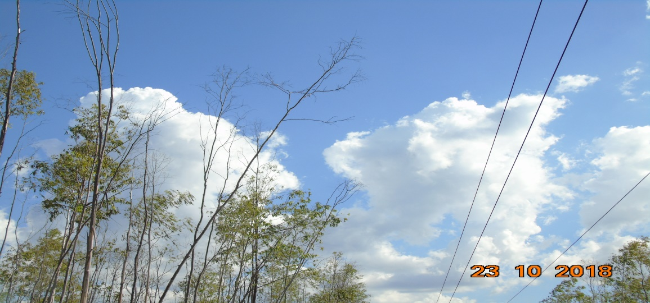
AF02 | ÁRVORE | ÁRV. DENTRO DA FAIXA-DIST. CONDUT. < 1,5M |  | PODAR ÁRVORE | SANADO! | P1 | YS1-36/5 | 2018-10-23
ENQUADRAR A FOTO À ESSE ESPAÇO, OBEDECENDO AS DIMENSÕES. Para inserir e configurar a foto, siga as orientações que se encontram no campo passo-a-passo, caso esteja oculto, clique no [2] ao lado da coluna A do cabeçalho para reexibir. |  |  |  |  | 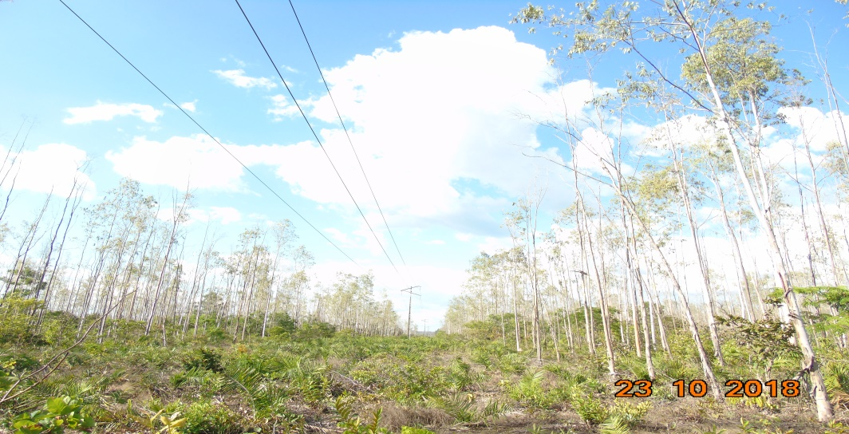 ENQUADRAR A FOTO À ESSE ESPAÇO, OBEDECENDO AS DIMENSÕES. Para inserir e configurar a foto, siga as orientações que se encontram no campo passo-a-passo, caso esteja oculto, clique no [2] ao lado da coluna A do cabeçalho para reexibir.

REGISTRO CENÁRIO ANTES |  |  |  |  | REGISTRO CENÁRIO DEPOIS
CÓDIGO DO DEFEITO | SUBGRUPO | DESCRIÇÃO DO DEFEITO |  | SERVIÇO A REALIZAR | OBSERVAÇÃO | PRIRIDADE | ESTRUTURA/Nº DA ESTRUTURA | DATA DA CORREÇÃO

IS17 | POLIMÉRICO | POUCO CHAMUSCADO - POLIMÉRICO |  | SUBSTITUIR ISOLADOR | 0 | A | AG1-43/3
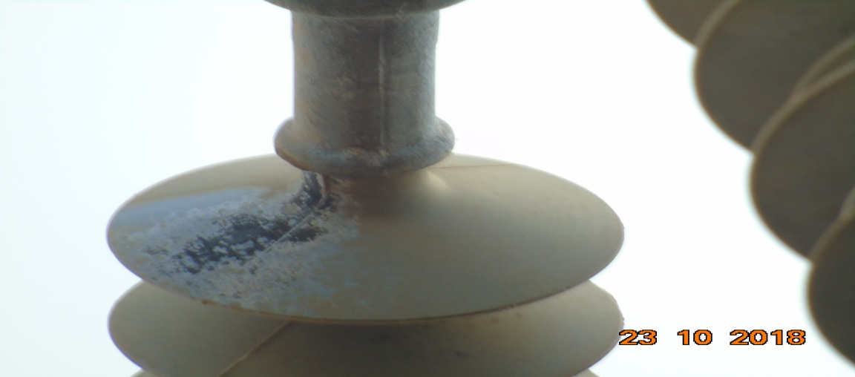 ENQUADRAR A FOTO À ESSE ESPAÇO, OBEDECENDO AS DIMENSÕES. Para inserir e configurar a foto, siga as orientações que se encontram no campo passo-a-passo, caso esteja oculto, clique no [2] ao lado da coluna A do cabeçalho para reexibir. |  |  |  |  | ENQUADRAR A FOTO À ESSE ESPAÇO, OBEDECENDO AS DIMENSÕES. Para inserir e configurar a foto, siga as orientações que se encontram no campo passo-a-passo, caso esteja oculto, clique no [2] ao lado da coluna A do cabeçalho para reexibir.

REGISTRO CENÁRIO ANTES |  |  |  |  | REGISTRO CENÁRIO DEPOIS
CÓDIGO DO DEFEITO | SUBGRUPO | DESCRIÇÃO DO DEFEITO |  | SERVIÇO A REALIZAR | OBSERVAÇÃO | PRIRIDADE | ESTRUTURA/Nº DA ESTRUTURA | DATA DA CORREÇÃO

IS17 | POLIMÉRICO | POUCO CHAMUSCADO - POLIMÉRICO |  | SUBSTITUIR ISOLADOR | 0 | A | AG1-44/3
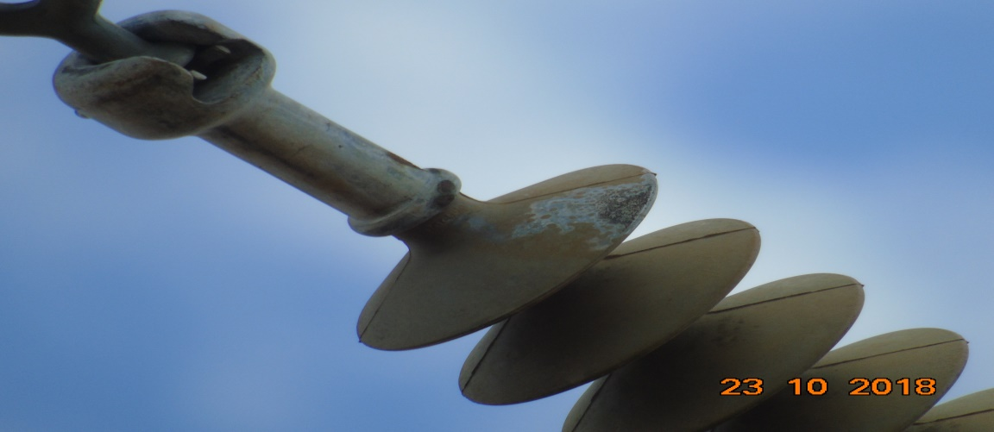 ENQUADRAR A FOTO À ESSE ESPAÇO, OBEDECENDO AS DIMENSÕES. Para inserir e configurar a foto, siga as orientações que se encontram no campo passo-a-passo, caso esteja oculto, clique no [2] ao lado da coluna A do cabeçalho para reexibir. |  |  |  |  | ENQUADRAR A FOTO À ESSE ESPAÇO, OBEDECENDO AS DIMENSÕES. Para inserir e configurar a foto, siga as orientações que se encontram no campo passo-a-passo, caso esteja oculto, clique no [2] ao lado da coluna A do cabeçalho para reexibir.

REGISTRO CENÁRIO ANTES |  |  |  |  | REGISTRO CENÁRIO DEPOIS
CÓDIGO DO DEFEITO | SUBGRUPO | DESCRIÇÃO DO DEFEITO |  | SERVIÇO A REALIZAR | OBSERVAÇÃO | PRIRIDADE | ESTRUTURA/Nº DA ESTRUTURA | DATA DA CORREÇÃO

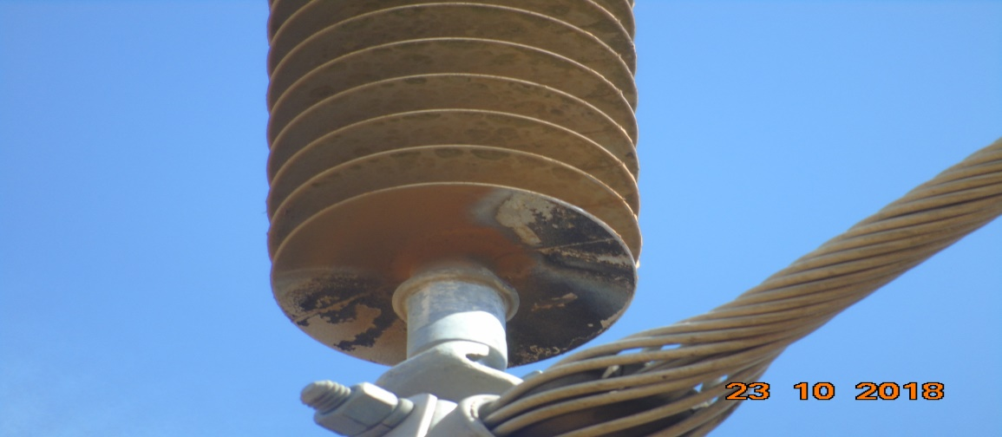
IS16 | POLIMÉRICO | MUITO CHAMUSCADO - POLIMÉRICO |  | SUBSTITUIR ISOLADOR | 0 | P2 | YS1-45/2
ENQUADRAR A FOTO À ESSE ESPAÇO, OBEDECENDO AS DIMENSÕES. Para inserir e configurar a foto, siga as orientações que se encontram no campo passo-a-passo, caso esteja oculto, clique no [2] ao lado da coluna A do cabeçalho para reexibir. |  |  |  |  | ENQUADRAR A FOTO À ESSE ESPAÇO, OBEDECENDO AS DIMENSÕES. Para inserir e configurar a foto, siga as orientações que se encontram no campo passo-a-passo, caso esteja oculto, clique no [2] ao lado da coluna A do cabeçalho para reexibir.

REGISTRO CENÁRIO ANTES |  |  |  |  | REGISTRO CENÁRIO DEPOIS
CÓDIGO DO DEFEITO | SUBGRUPO | DESCRIÇÃO DO DEFEITO |  | SERVIÇO A REALIZAR | OBSERVAÇÃO | PRIRIDADE | ESTRUTURA/Nº DA ESTRUTURA | DATA DA CORREÇÃO

IS16 | POLIMÉRICO | MUITO CHAMUSCADO - POLIMÉRICO |  | SUBSTITUIR ISOLADOR | 0 | P2 | YS1-45/5
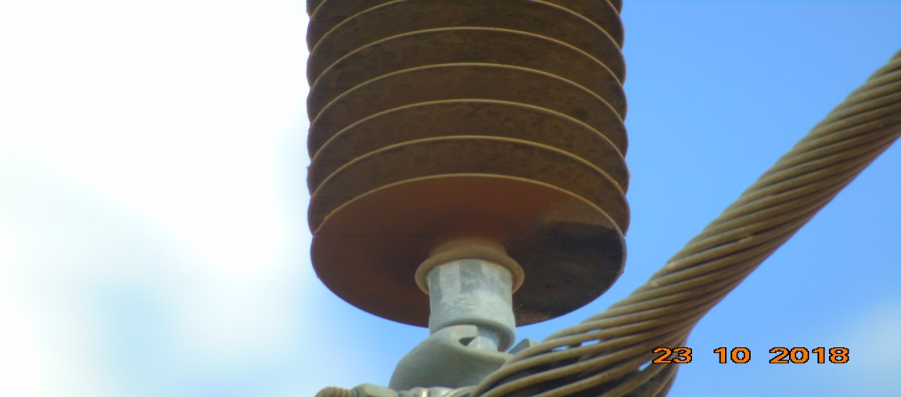 ENQUADRAR A FOTO À ESSE ESPAÇO, OBEDECENDO AS DIMENSÕES. Para inserir e configurar a foto, siga as orientações que se encontram no campo passo-a-passo, caso esteja oculto, clique no [2] ao lado da coluna A do cabeçalho para reexibir. |  |  |  |  | ENQUADRAR A FOTO À ESSE ESPAÇO, OBEDECENDO AS DIMENSÕES. Para inserir e configurar a foto, siga as orientações que se encontram no campo passo-a-passo, caso esteja oculto, clique no [2] ao lado da coluna A do cabeçalho para reexibir.

REGISTRO CENÁRIO ANTES |  |  |  |  | REGISTRO CENÁRIO DEPOIS
CÓDIGO DO DEFEITO | SUBGRUPO | DESCRIÇÃO DO DEFEITO |  | SERVIÇO A REALIZAR | OBSERVAÇÃO | PRIRIDADE | ESTRUTURA/Nº DA ESTRUTURA | DATA DA CORREÇÃO

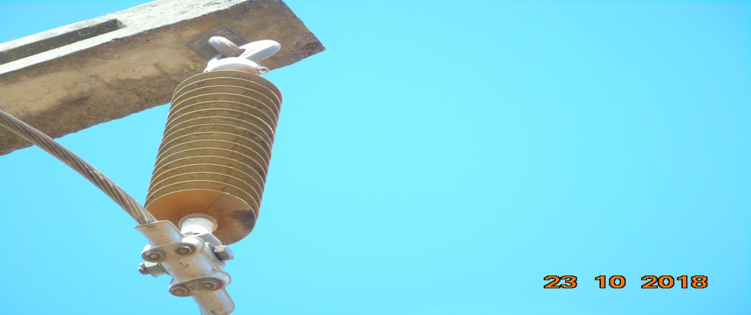
IS17 | POLIMÉRICO | POUCO CHAMUSCADO - POLIMÉRICO |  | SUBSTITUIR ISOLADOR | 0 | A | AP1-46/1
ENQUADRAR A FOTO À ESSE ESPAÇO, OBEDECENDO AS DIMENSÕES. Para inserir e configurar a foto, siga as orientações que se encontram no campo passo-a-passo, caso esteja oculto, clique no [2] ao lado da coluna A do cabeçalho para reexibir. |  |  |  |  | ENQUADRAR A FOTO À ESSE ESPAÇO, OBEDECENDO AS DIMENSÕES. Para inserir e configurar a foto, siga as orientações que se encontram no campo passo-a-passo, caso esteja oculto, clique no [2] ao lado da coluna A do cabeçalho para reexibir.

REGISTRO CENÁRIO ANTES |  |  |  |  | REGISTRO CENÁRIO DEPOIS
CÓDIGO DO DEFEITO | SUBGRUPO | DESCRIÇÃO DO DEFEITO |  | SERVIÇO A REALIZAR | OBSERVAÇÃO | PRIRIDADE | ESTRUTURA/Nº DA ESTRUTURA | DATA DA CORREÇÃO

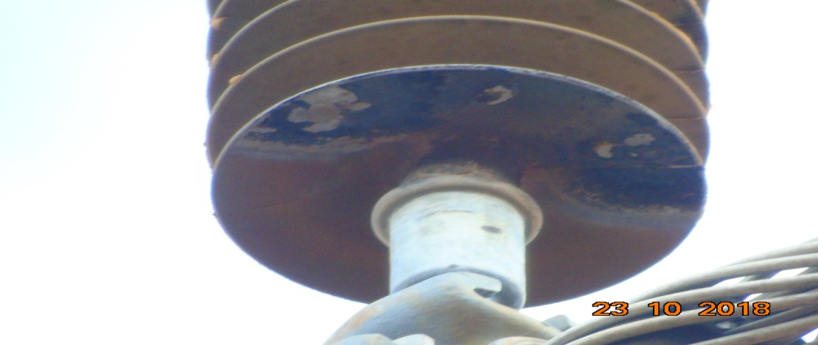
IS16 | POLIMÉRICO | MUITO CHAMUSCADO - POLIMÉRICO |  | SUBSTITUIR ISOLADOR | 0 | P2 | YS1-46/4
ENQUADRAR A FOTO À ESSE ESPAÇO, OBEDECENDO AS DIMENSÕES. Para inserir e configurar a foto, siga as orientações que se encontram no campo passo-a-passo, caso esteja oculto, clique no [2] ao lado da coluna A do cabeçalho para reexibir. |  |  |  |  | ENQUADRAR A FOTO À ESSE ESPAÇO, OBEDECENDO AS DIMENSÕES. Para inserir e configurar a foto, siga as orientações que se encontram no campo passo-a-passo, caso esteja oculto, clique no [2] ao lado da coluna A do cabeçalho para reexibir.

REGISTRO CENÁRIO ANTES |  |  |  |  | REGISTRO CENÁRIO DEPOIS
CÓDIGO DO DEFEITO | SUBGRUPO | DESCRIÇÃO DO DEFEITO |  | SERVIÇO A REALIZAR | OBSERVAÇÃO | PRIRIDADE | ESTRUTURA/Nº DA ESTRUTURA | DATA DA CORREÇÃO

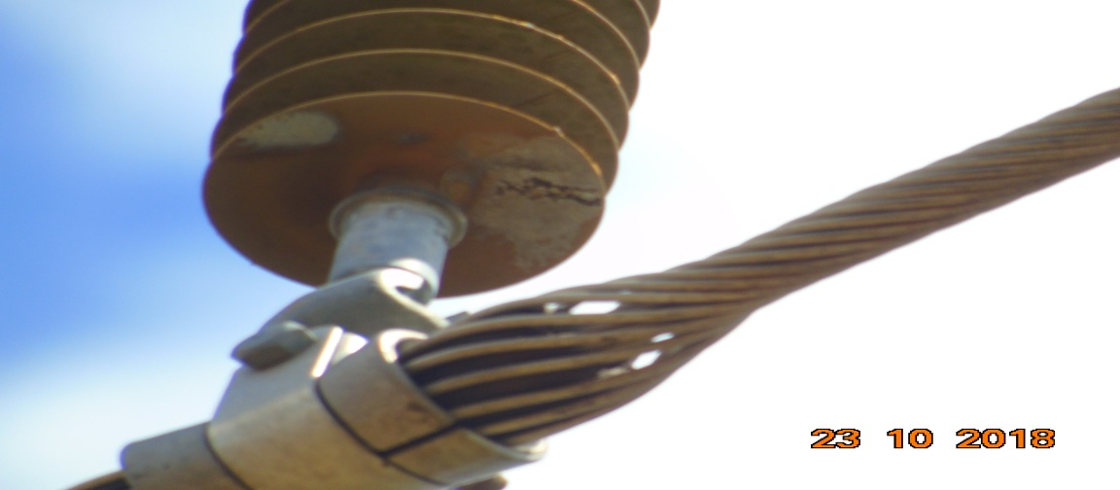
IS17 | POLIMÉRICO | POUCO CHAMUSCADO - POLIMÉRICO |  | SUBSTITUIR ISOLADOR | 0 | A | YS1-48/2
ENQUADRAR A FOTO À ESSE ESPAÇO, OBEDECENDO AS DIMENSÕES. Para inserir e configurar a foto, siga as orientações que se encontram no campo passo-a-passo, caso esteja oculto, clique no [2] ao lado da coluna A do cabeçalho para reexibir. |  |  |  |  | ENQUADRAR A FOTO À ESSE ESPAÇO, OBEDECENDO AS DIMENSÕES. Para inserir e configurar a foto, siga as orientações que se encontram no campo passo-a-passo, caso esteja oculto, clique no [2] ao lado da coluna A do cabeçalho para reexibir.

REGISTRO CENÁRIO ANTES |  |  |  |  | REGISTRO CENÁRIO DEPOIS
CÓDIGO DO DEFEITO | SUBGRUPO | DESCRIÇÃO DO DEFEITO |  | SERVIÇO A REALIZAR | OBSERVAÇÃO | PRIRIDADE | ESTRUTURA/Nº DA ESTRUTURA | DATA DA CORREÇÃO

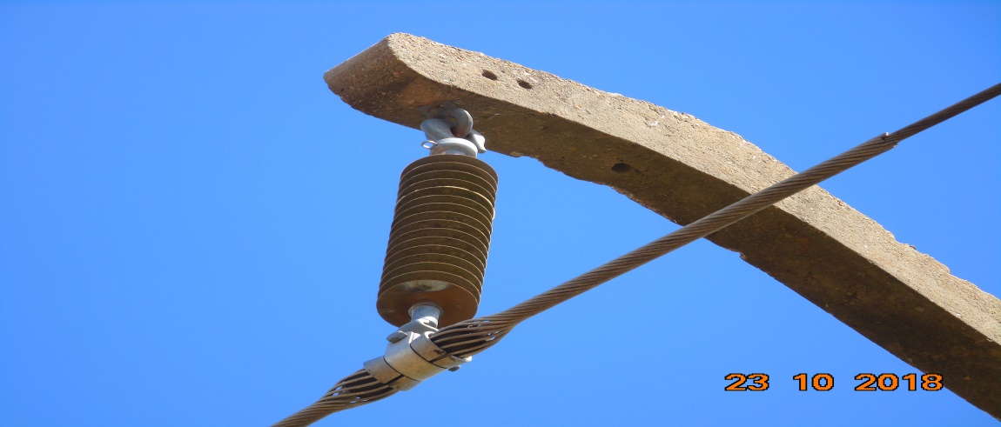
IS17 | POLIMÉRICO | POUCO CHAMUSCADO - POLIMÉRICO |  | SUBSTITUIR ISOLADOR | 0 | A | YS1-48/3
ENQUADRAR A FOTO À ESSE ESPAÇO, OBEDECENDO AS DIMENSÕES. Para inserir e configurar a foto, siga as orientações que se encontram no campo passo-a-passo, caso esteja oculto, clique no [2] ao lado da coluna A do cabeçalho para reexibir. |  |  |  |  | ENQUADRAR A FOTO À ESSE ESPAÇO, OBEDECENDO AS DIMENSÕES. Para inserir e configurar a foto, siga as orientações que se encontram no campo passo-a-passo, caso esteja oculto, clique no [2] ao lado da coluna A do cabeçalho para reexibir.

REGISTRO CENÁRIO ANTES |  |  |  |  | REGISTRO CENÁRIO DEPOIS
CÓDIGO DO DEFEITO | SUBGRUPO | DESCRIÇÃO DO DEFEITO |  | SERVIÇO A REALIZAR | OBSERVAÇÃO | PRIRIDADE | ESTRUTURA/Nº DA ESTRUTURA | DATA DA CORREÇÃO

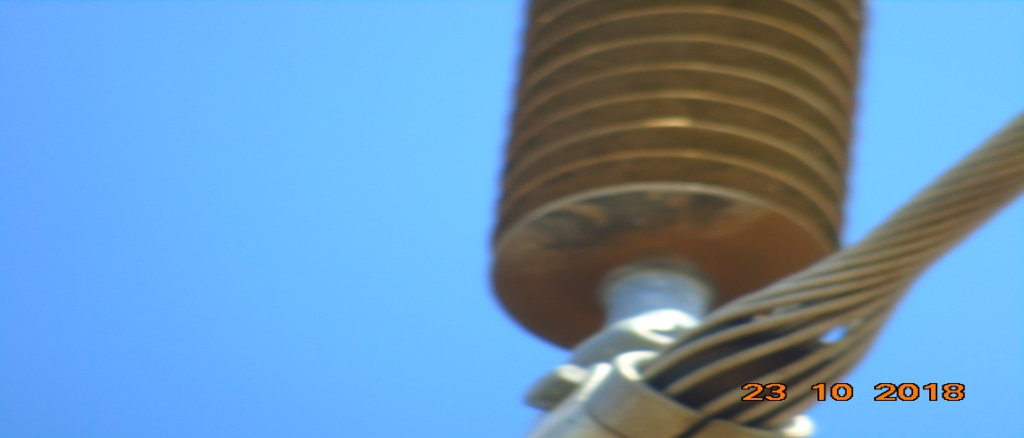
IS17 | POLIMÉRICO | POUCO CHAMUSCADO - POLIMÉRICO |  | SUBSTITUIR ISOLADOR | 0 | A | YS1-49/1
ENQUADRAR A FOTO À ESSE ESPAÇO, OBEDECENDO AS DIMENSÕES. Para inserir e configurar a foto, siga as orientações que se encontram no campo passo-a-passo, caso esteja oculto, clique no [2] ao lado da coluna A do cabeçalho para reexibir. |  |  |  |  | ENQUADRAR A FOTO À ESSE ESPAÇO, OBEDECENDO AS DIMENSÕES. Para inserir e configurar a foto, siga as orientações que se encontram no campo passo-a-passo, caso esteja oculto, clique no [2] ao lado da coluna A do cabeçalho para reexibir.

REGISTRO CENÁRIO ANTES |  |  |  |  | REGISTRO CENÁRIO DEPOIS
CÓDIGO DO DEFEITO | SUBGRUPO | DESCRIÇÃO DO DEFEITO |  | SERVIÇO A REALIZAR | OBSERVAÇÃO | PRIRIDADE | ESTRUTURA/Nº DA ESTRUTURA | DATA DA CORREÇÃO

IS16 | POLIMÉRICO | MUITO CHAMUSCADO - POLIMÉRICO |  | SUBSTITUIR ISOLADOR | 0 | P2 | YS1-49/4
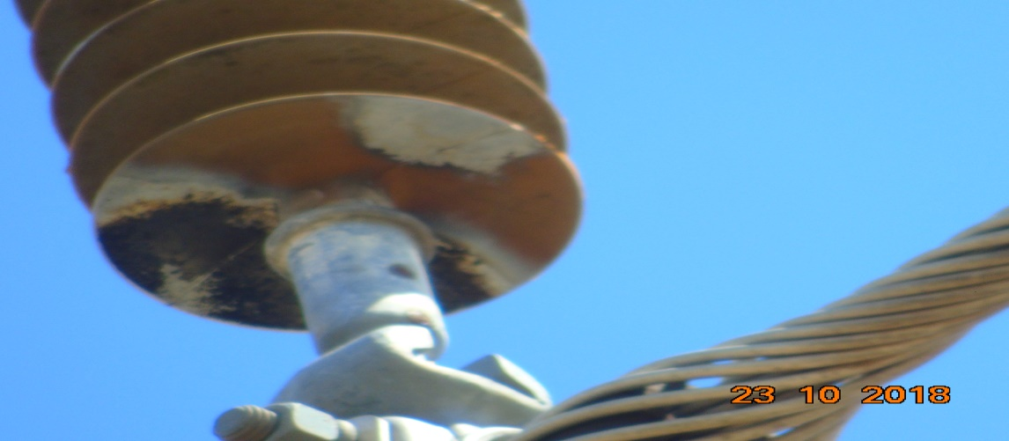 ENQUADRAR A FOTO À ESSE ESPAÇO, OBEDECENDO AS DIMENSÕES. Para inserir e configurar a foto, siga as orientações que se encontram no campo passo-a-passo, caso esteja oculto, clique no [2] ao lado da coluna A do cabeçalho para reexibir. |  |  |  |  | ENQUADRAR A FOTO À ESSE ESPAÇO, OBEDECENDO AS DIMENSÕES. Para inserir e configurar a foto, siga as orientações que se encontram no campo passo-a-passo, caso esteja oculto, clique no [2] ao lado da coluna A do cabeçalho para reexibir.

REGISTRO CENÁRIO ANTES |  |  |  |  | REGISTRO CENÁRIO DEPOIS
CÓDIGO DO DEFEITO | SUBGRUPO | DESCRIÇÃO DO DEFEITO |  | SERVIÇO A REALIZAR | OBSERVAÇÃO | PRIRIDADE | ESTRUTURA/Nº DA ESTRUTURA | DATA DA CORREÇÃO

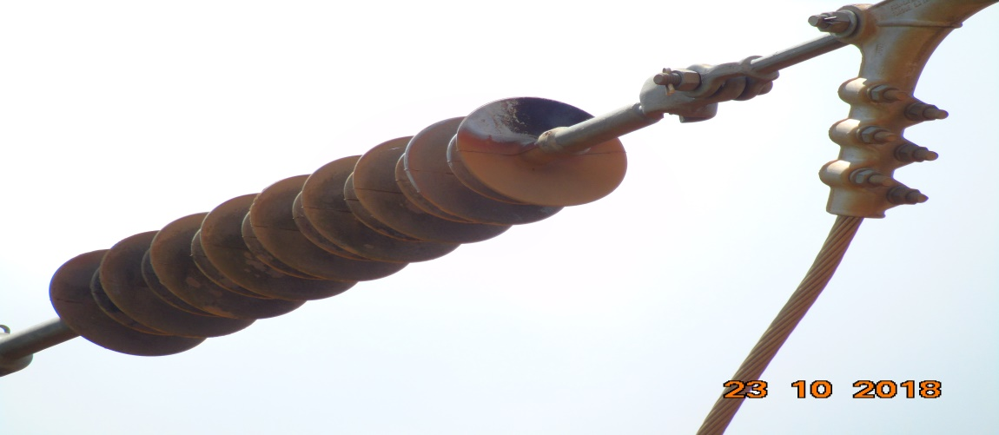
IS17 | POLIMÉRICO | POUCO CHAMUSCADO - POLIMÉRICO |  | SUBSTITUIR ISOLADOR | 0 | A | AG1-56/2
ENQUADRAR A FOTO À ESSE ESPAÇO, OBEDECENDO AS DIMENSÕES. Para inserir e configurar a foto, siga as orientações que se encontram no campo passo-a-passo, caso esteja oculto, clique no [2] ao lado da coluna A do cabeçalho para reexibir. |  |  |  |  | ENQUADRAR A FOTO À ESSE ESPAÇO, OBEDECENDO AS DIMENSÕES. Para inserir e configurar a foto, siga as orientações que se encontram no campo passo-a-passo, caso esteja oculto, clique no [2] ao lado da coluna A do cabeçalho para reexibir.

REGISTRO CENÁRIO ANTES |  |  |  |  | REGISTRO CENÁRIO DEPOIS
CÓDIGO DO DEFEITO | SUBGRUPO | DESCRIÇÃO DO DEFEITO |  | SERVIÇO A REALIZAR | OBSERVAÇÃO | PRIRIDADE | ESTRUTURA/Nº DA ESTRUTURA | DATA DA CORREÇÃO

ES19 | POSTE | POSTE C/ CASA DE ABELHAS / MARIBONDOS |  | ELIMINAR ABELHA/MARIBONDOS | 0 | A | AG1-56/2
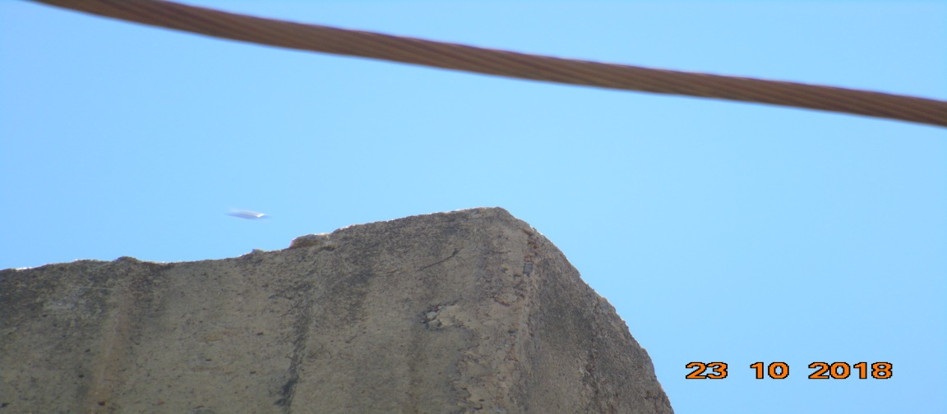 ENQUADRAR A FOTO À ESSE ESPAÇO, OBEDECENDO AS DIMENSÕES. Para inserir e configurar a foto, siga as orientações que se encontram no campo passo-a-passo, caso esteja oculto, clique no [2] ao lado da coluna A do cabeçalho para reexibir. |  |  |  |  | ENQUADRAR A FOTO À ESSE ESPAÇO, OBEDECENDO AS DIMENSÕES. Para inserir e configurar a foto, siga as orientações que se encontram no campo passo-a-passo, caso esteja oculto, clique no [2] ao lado da coluna A do cabeçalho para reexibir.

REGISTRO CENÁRIO ANTES |  |  |  |  | REGISTRO CENÁRIO DEPOIS
CÓDIGO DO DEFEITO | SUBGRUPO | DESCRIÇÃO DO DEFEITO |  | SERVIÇO A REALIZAR | OBSERVAÇÃO | PRIRIDADE | ESTRUTURA/Nº DA ESTRUTURA | DATA DA CORREÇÃO

IS17 | POLIMÉRICO | POUCO CHAMUSCADO - POLIMÉRICO |  | SUBSTITUIR ISOLADOR | 0 | A | YS1-58/2
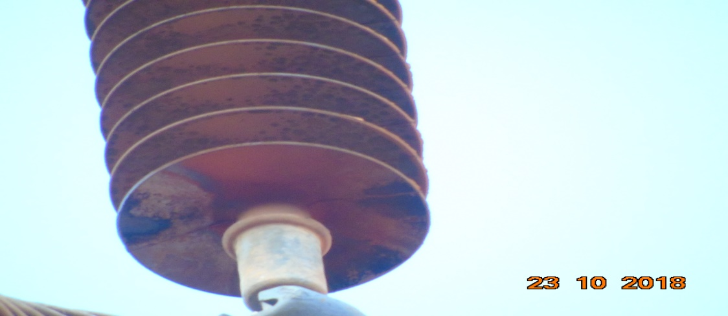 ENQUADRAR A FOTO À ESSE ESPAÇO, OBEDECENDO AS DIMENSÕES. Para inserir e configurar a foto, siga as orientações que se encontram no campo passo-a-passo, caso esteja oculto, clique no [2] ao lado da coluna A do cabeçalho para reexibir. |  |  |  |  | ENQUADRAR A FOTO À ESSE ESPAÇO, OBEDECENDO AS DIMENSÕES. Para inserir e configurar a foto, siga as orientações que se encontram no campo passo-a-passo, caso esteja oculto, clique no [2] ao lado da coluna A do cabeçalho para reexibir.

REGISTRO CENÁRIO ANTES |  |  |  |  | REGISTRO CENÁRIO DEPOIS
CÓDIGO DO DEFEITO | SUBGRUPO | DESCRIÇÃO DO DEFEITO |  | SERVIÇO A REALIZAR | OBSERVAÇÃO | PRIRIDADE | ESTRUTURA/Nº DA ESTRUTURA | DATA DA CORREÇÃO

IS17 | POLIMÉRICO | POUCO CHAMUSCADO - POLIMÉRICO |  | SUBSTITUIR ISOLADOR | 0 | A | LPA-65/4
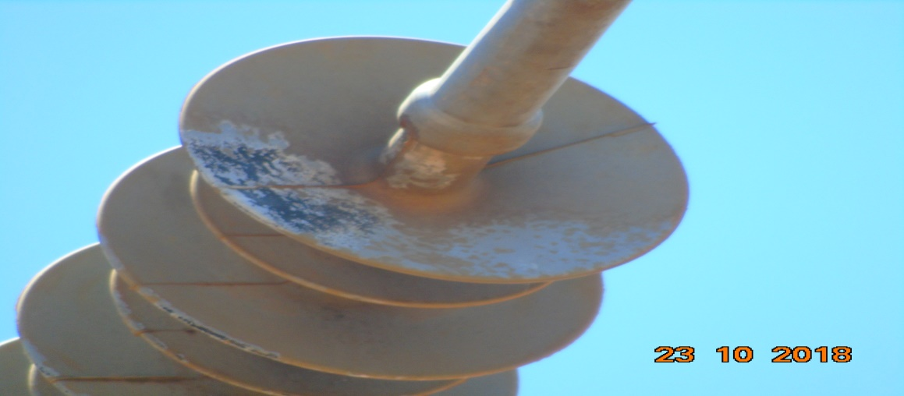 ENQUADRAR A FOTO À ESSE ESPAÇO, OBEDECENDO AS DIMENSÕES. Para inserir e configurar a foto, siga as orientações que se encontram no campo passo-a-passo, caso esteja oculto, clique no [2] ao lado da coluna A do cabeçalho para reexibir. |  |  |  |  | ENQUADRAR A FOTO À ESSE ESPAÇO, OBEDECENDO AS DIMENSÕES. Para inserir e configurar a foto, siga as orientações que se encontram no campo passo-a-passo, caso esteja oculto, clique no [2] ao lado da coluna A do cabeçalho para reexibir.

REGISTRO CENÁRIO ANTES |  |  |  |  | REGISTRO CENÁRIO DEPOIS
CÓDIGO DO DEFEITO | SUBGRUPO | DESCRIÇÃO DO DEFEITO |  | SERVIÇO A REALIZAR | OBSERVAÇÃO | PRIRIDADE | ESTRUTURA/Nº DA ESTRUTURA | DATA DA CORREÇÃO

ENQUADRAR A FOTO À ESSE ESPAÇO, OBEDECENDO AS DIMENSÕES. Para inserir e configurar a foto, siga as orientações que se encontram no campo passo-a-passo, caso esteja oculto, clique no [2] ao lado da coluna A do cabeçalho para reexibir. |  |  |  |  | ENQUADRAR A FOTO À ESSE ESPAÇO, OBEDECENDO AS DIMENSÕES. Para inserir e configurar a foto, siga as orientações que se encontram no campo passo-a-passo, caso esteja oculto, clique no [2] ao lado da coluna A do cabeçalho para reexibir.

REGISTRO CENÁRIO ANTES |  |  |  |  | REGISTRO CENÁRIO DEPOIS
CÓDIGO DO DEFEITO | SUBGRUPO | DESCRIÇÃO DO DEFEITO |  | SERVIÇO A REALIZAR | OBSERVAÇÃO | PRIRIDADE | ESTRUTURA/Nº DA ESTRUTURA | DATA DA CORREÇÃO

ENQUADRAR A FOTO À ESSE ESPAÇO, OBEDECENDO AS DIMENSÕES. Para inserir e configurar a foto, siga as orientações que se encontram no campo passo-a-passo, caso esteja oculto, clique no [2] ao lado da coluna A do cabeçalho para reexibir. |  |  |  |  | ENQUADRAR A FOTO À ESSE ESPAÇO, OBEDECENDO AS DIMENSÕES. Para inserir e configurar a foto, siga as orientações que se encontram no campo passo-a-passo, caso esteja oculto, clique no [2] ao lado da coluna A do cabeçalho para reexibir.

REGISTRO CENÁRIO ANTES |  |  |  |  | REGISTRO CENÁRIO DEPOIS
CÓDIGO DO DEFEITO | SUBGRUPO | DESCRIÇÃO DO DEFEITO |  | SERVIÇO A REALIZAR | OBSERVAÇÃO | PRIRIDADE | ESTRUTURA/Nº DA ESTRUTURA | DATA DA CORREÇÃO

ENQUADRAR A FOTO À ESSE ESPAÇO, OBEDECENDO AS DIMENSÕES. Para inserir e configurar a foto, siga as orientações que se encontram no campo passo-a-passo, caso esteja oculto, clique no [2] ao lado da coluna A do cabeçalho para reexibir. |  |  |  |  | ENQUADRAR A FOTO À ESSE ESPAÇO, OBEDECENDO AS DIMENSÕES. Para inserir e configurar a foto, siga as orientações que se encontram no campo passo-a-passo, caso esteja oculto, clique no [2] ao lado da coluna A do cabeçalho para reexibir.

REGISTRO CENÁRIO ANTES |  |  |  |  | REGISTRO CENÁRIO DEPOIS
CÓDIGO DO DEFEITO | SUBGRUPO | DESCRIÇÃO DO DEFEITO |  | SERVIÇO A REALIZAR | OBSERVAÇÃO | PRIRIDADE | ESTRUTURA/Nº DA ESTRUTURA | DATA DA CORREÇÃO

ENQUADRAR A FOTO À ESSE ESPAÇO, OBEDECENDO AS DIMENSÕES. Para inserir e configurar a foto, siga as orientações que se encontram no campo passo-a-passo, caso esteja oculto, clique no [2] ao lado da coluna A do cabeçalho para reexibir. |  |  |  |  | ENQUADRAR A FOTO À ESSE ESPAÇO, OBEDECENDO AS DIMENSÕES. Para inserir e configurar a foto, siga as orientações que se encontram no campo passo-a-passo, caso esteja oculto, clique no [2] ao lado da coluna A do cabeçalho para reexibir.

REGISTRO CENÁRIO ANTES |  |  |  |  | REGISTRO CENÁRIO DEPOIS
CÓDIGO DO DEFEITO | SUBGRUPO | DESCRIÇÃO DO DEFEITO |  | SERVIÇO A REALIZAR | OBSERVAÇÃO | PRIRIDADE | ESTRUTURA/Nº DA ESTRUTURA | DATA DA CORREÇÃO

 |  |  |  |  |  |  | 0
ENQUADRAR A FOTO À ESSE ESPAÇO, OBEDECENDO AS DIMENSÕES. Para inserir e configurar a foto, siga as orientações que se encontram no campo passo-a-passo, caso esteja oculto, clique no [2] ao lado da coluna A do cabeçalho para reexibir. |  |  |  |  | ENQUADRAR A FOTO À ESSE ESPAÇO, OBEDECENDO AS DIMENSÕES. Para inserir e configurar a foto, siga as orientações que se encontram no campo passo-a-passo, caso esteja oculto, clique no [2] ao lado da coluna A do cabeçalho para reexibir.

REGISTRO CENÁRIO ANTES |  |  |  |  | REGISTRO CENÁRIO DEPOIS
CÓDIGO DO DEFEITO | SUBGRUPO | DESCRIÇÃO DO DEFEITO |  | SERVIÇO A REALIZAR | OBSERVAÇÃO | PRIRIDADE | ESTRUTURA/Nº DA ESTRUTURA | DATA DA CORREÇÃO

ENQUADRAR A FOTO À ESSE ESPAÇO, OBEDECENDO AS DIMENSÕES. Para inserir e configurar a foto, siga as orientações que se encontram no campo passo-a-passo, caso esteja oculto, clique no [2] ao lado da coluna A do cabeçalho para reexibir. |  |  |  |  | ENQUADRAR A FOTO À ESSE ESPAÇO, OBEDECENDO AS DIMENSÕES. Para inserir e configurar a foto, siga as orientações que se encontram no campo passo-a-passo, caso esteja oculto, clique no [2] ao lado da coluna A do cabeçalho para reexibir.

REGISTRO CENÁRIO ANTES |  |  |  |  | REGISTRO CENÁRIO DEPOIS
CÓDIGO DO DEFEITO | SUBGRUPO | DESCRIÇÃO DO DEFEITO |  | SERVIÇO A REALIZAR | OBSERVAÇÃO | PRIRIDADE | ESTRUTURA/Nº DA ESTRUTURA | DATA DA CORREÇÃO

ENQUADRAR A FOTO À ESSE ESPAÇO, OBEDECENDO AS DIMENSÕES. Para inserir e configurar a foto, siga as orientações que se encontram no campo passo-a-passo, caso esteja oculto, clique no [2] ao lado da coluna A do cabeçalho para reexibir. |  |  |  |  | ENQUADRAR A FOTO À ESSE ESPAÇO, OBEDECENDO AS DIMENSÕES. Para inserir e configurar a foto, siga as orientações que se encontram no campo passo-a-passo, caso esteja oculto, clique no [2] ao lado da coluna A do cabeçalho para reexibir.

REGISTRO CENÁRIO ANTES |  |  |  |  | REGISTRO CENÁRIO DEPOIS
CÓDIGO DO DEFEITO | SUBGRUPO | DESCRIÇÃO DO DEFEITO |  | SERVIÇO A REALIZAR | OBSERVAÇÃO | PRIRIDADE | ESTRUTURA/Nº DA ESTRUTURA | DATA DA CORREÇÃO

 |  |  |  |  | 0
ENQUADRAR A FOTO À ESSE ESPAÇO, OBEDECENDO AS DIMENSÕES. Para inserir e configurar a foto, siga as orientações que se encontram no campo passo-a-passo, caso esteja oculto, clique no [2] ao lado da coluna A do cabeçalho para reexibir. |  |  |  |  | ENQUADRAR A FOTO À ESSE ESPAÇO, OBEDECENDO AS DIMENSÕES. Para inserir e configurar a foto, siga as orientações que se encontram no campo passo-a-passo, caso esteja oculto, clique no [2] ao lado da coluna A do cabeçalho para reexibir.

REGISTRO CENÁRIO ANTES |  |  |  |  | REGISTRO CENÁRIO DEPOIS
CÓDIGO DO DEFEITO | SUBGRUPO | DESCRIÇÃO DO DEFEITO |  | SERVIÇO A REALIZAR | OBSERVAÇÃO | PRIRIDADE | ESTRUTURA/Nº DA ESTRUTURA | DATA DA CORREÇÃO

ENQUADRAR A FOTO À ESSE ESPAÇO, OBEDECENDO AS DIMENSÕES. Para inserir e configurar a foto, siga as orientações que se encontram no campo passo-a-passo, caso esteja oculto, clique no [2] ao lado da coluna A do cabeçalho para reexibir. |  |  |  |  | ENQUADRAR A FOTO À ESSE ESPAÇO, OBEDECENDO AS DIMENSÕES. Para inserir e configurar a foto, siga as orientações que se encontram no campo passo-a-passo, caso esteja oculto, clique no [2] ao lado da coluna A do cabeçalho para reexibir.

REGISTRO CENÁRIO ANTES |  |  |  |  | REGISTRO CENÁRIO DEPOIS
CÓDIGO DO DEFEITO | SUBGRUPO | DESCRIÇÃO DO DEFEITO |  | SERVIÇO A REALIZAR | OBSERVAÇÃO | PRIRIDADE | ESTRUTURA/Nº DA ESTRUTURA | DATA DA CORREÇÃO

ENQUADRAR A FOTO À ESSE ESPAÇO, OBEDECENDO AS DIMENSÕES. Para inserir e configurar a foto, siga as orientações que se encontram no campo passo-a-passo, caso esteja oculto, clique no [2] ao lado da coluna A do cabeçalho para reexibir. |  |  |  |  | ENQUADRAR A FOTO À ESSE ESPAÇO, OBEDECENDO AS DIMENSÕES. Para inserir e configurar a foto, siga as orientações que se encontram no campo passo-a-passo, caso esteja oculto, clique no [2] ao lado da coluna A do cabeçalho para reexibir.

REGISTRO CENÁRIO ANTES |  |  |  |  | REGISTRO CENÁRIO DEPOIS
CÓDIGO DO DEFEITO | SUBGRUPO | DESCRIÇÃO DO DEFEITO |  | SERVIÇO A REALIZAR | OBSERVAÇÃO | PRIRIDADE | ESTRUTURA/Nº DA ESTRUTURA | DATA DA CORREÇÃO

 |  |  |  |  |  |  | 0
ENQUADRAR A FOTO À ESSE ESPAÇO, OBEDECENDO AS DIMENSÕES. Para inserir e configurar a foto, siga as orientações que se encontram no campo passo-a-passo, caso esteja oculto, clique no [2] ao lado da coluna A do cabeçalho para reexibir. |  |  |  |  | ENQUADRAR A FOTO À ESSE ESPAÇO, OBEDECENDO AS DIMENSÕES. Para inserir e configurar a foto, siga as orientações que se encontram no campo passo-a-passo, caso esteja oculto, clique no [2] ao lado da coluna A do cabeçalho para reexibir.

REGISTRO CENÁRIO ANTES |  |  |  |  | REGISTRO CENÁRIO DEPOIS
CÓDIGO DO DEFEITO | SUBGRUPO | DESCRIÇÃO DO DEFEITO |  | SERVIÇO A REALIZAR | OBSERVAÇÃO | PRIRIDADE | ESTRUTURA/Nº DA ESTRUTURA | DATA DA CORREÇÃO

ENQUADRAR A FOTO À ESSE ESPAÇO, OBEDECENDO AS DIMENSÕES. Para inserir e configurar a foto, siga as orientações que se encontram no campo passo-a-passo, caso esteja oculto, clique no [2] ao lado da coluna A do cabeçalho para reexibir. |  |  |  |  | ENQUADRAR A FOTO À ESSE ESPAÇO, OBEDECENDO AS DIMENSÕES. Para inserir e configurar a foto, siga as orientações que se encontram no campo passo-a-passo, caso esteja oculto, clique no [2] ao lado da coluna A do cabeçalho para reexibir.

REGISTRO CENÁRIO ANTES |  |  |  |  | REGISTRO CENÁRIO DEPOIS
CÓDIGO DO DEFEITO | SUBGRUPO | DESCRIÇÃO DO DEFEITO |  | SERVIÇO A REALIZAR | OBSERVAÇÃO | PRIRIDADE | ESTRUTURA/Nº DA ESTRUTURA | DATA DA CORREÇÃO

ENQUADRAR A FOTO À ESSE ESPAÇO, OBEDECENDO AS DIMENSÕES. Para inserir e configurar a foto, siga as orientações que se encontram no campo passo-a-passo, caso esteja oculto, clique no [2] ao lado da coluna A do cabeçalho para reexibir. |  |  |  |  | ENQUADRAR A FOTO À ESSE ESPAÇO, OBEDECENDO AS DIMENSÕES. Para inserir e configurar a foto, siga as orientações que se encontram no campo passo-a-passo, caso esteja oculto, clique no [2] ao lado da coluna A do cabeçalho para reexibir.

REGISTRO CENÁRIO ANTES |  |  |  |  | REGISTRO CENÁRIO DEPOIS
CÓDIGO DO DEFEITO | SUBGRUPO | DESCRIÇÃO DO DEFEITO |  | SERVIÇO A REALIZAR | OBSERVAÇÃO | PRIRIDADE | ESTRUTURA/Nº DA ESTRUTURA | DATA DA CORREÇÃO

ENQUADRAR A FOTO À ESSE ESPAÇO, OBEDECENDO AS DIMENSÕES. Para inserir e configurar a foto, siga as orientações que se encontram no campo passo-a-passo, caso esteja oculto, clique no [2] ao lado da coluna A do cabeçalho para reexibir. |  |  |  |  | ENQUADRAR A FOTO À ESSE ESPAÇO, OBEDECENDO AS DIMENSÕES. Para inserir e configurar a foto, siga as orientações que se encontram no campo passo-a-passo, caso esteja oculto, clique no [2] ao lado da coluna A do cabeçalho para reexibir.

REGISTRO CENÁRIO ANTES |  |  |  |  | REGISTRO CENÁRIO DEPOIS
CÓDIGO DO DEFEITO | SUBGRUPO | DESCRIÇÃO DO DEFEITO |  | SERVIÇO A REALIZAR | OBSERVAÇÃO | PRIRIDADE | ESTRUTURA/Nº DA ESTRUTURA | DATA DA CORREÇÃO

ENQUADRAR A FOTO À ESSE ESPAÇO, OBEDECENDO AS DIMENSÕES. Para inserir e configurar a foto, siga as orientações que se encontram no campo passo-a-passo, caso esteja oculto, clique no [2] ao lado da coluna A do cabeçalho para reexibir. |  |  |  |  | ENQUADRAR A FOTO À ESSE ESPAÇO, OBEDECENDO AS DIMENSÕES. Para inserir e configurar a foto, siga as orientações que se encontram no campo passo-a-passo, caso esteja oculto, clique no [2] ao lado da coluna A do cabeçalho para reexibir.

REGISTRO CENÁRIO ANTES |  |  |  |  | REGISTRO CENÁRIO DEPOIS
CÓDIGO DO DEFEITO | SUBGRUPO | DESCRIÇÃO DO DEFEITO |  | SERVIÇO A REALIZAR | OBSERVAÇÃO | PRIRIDADE | ESTRUTURA/Nº DA ESTRUTURA | DATA DA CORREÇÃO

ENQUADRAR A FOTO À ESSE ESPAÇO, OBEDECENDO AS DIMENSÕES. Para inserir e configurar a foto, siga as orientações que se encontram no campo passo-a-passo, caso esteja oculto, clique no [2] ao lado da coluna A do cabeçalho para reexibir. |  |  |  |  | ENQUADRAR A FOTO À ESSE ESPAÇO, OBEDECENDO AS DIMENSÕES. Para inserir e configurar a foto, siga as orientações que se encontram no campo passo-a-passo, caso esteja oculto, clique no [2] ao lado da coluna A do cabeçalho para reexibir.

REGISTRO CENÁRIO ANTES |  |  |  |  | REGISTRO CENÁRIO DEPOIS
CÓDIGO DO DEFEITO | SUBGRUPO | DESCRIÇÃO DO DEFEITO |  | SERVIÇO A REALIZAR | OBSERVAÇÃO | PRIRIDADE | ESTRUTURA/Nº DA ESTRUTURA | DATA DA CORREÇÃO

ENQUADRAR A FOTO À ESSE ESPAÇO, OBEDECENDO AS DIMENSÕES. Para inserir e configurar a foto, siga as orientações que se encontram no campo passo-a-passo, caso esteja oculto, clique no [2] ao lado da coluna A do cabeçalho para reexibir. |  |  |  |  | ENQUADRAR A FOTO À ESSE ESPAÇO, OBEDECENDO AS DIMENSÕES. Para inserir e configurar a foto, siga as orientações que se encontram no campo passo-a-passo, caso esteja oculto, clique no [2] ao lado da coluna A do cabeçalho para reexibir.

REGISTRO CENÁRIO ANTES |  |  |  |  | REGISTRO CENÁRIO DEPOIS
CÓDIGO DO DEFEITO | SUBGRUPO | DESCRIÇÃO DO DEFEITO |  | SERVIÇO A REALIZAR | OBSERVAÇÃO | PRIRIDADE | ESTRUTURA/Nº DA ESTRUTURA | DATA DA CORREÇÃO

ENQUADRAR A FOTO À ESSE ESPAÇO, OBEDECENDO AS DIMENSÕES. Para inserir e configurar a foto, siga as orientações que se encontram no campo passo-a-passo, caso esteja oculto, clique no [2] ao lado da coluna A do cabeçalho para reexibir. |  |  |  |  | ENQUADRAR A FOTO À ESSE ESPAÇO, OBEDECENDO AS DIMENSÕES. Para inserir e configurar a foto, siga as orientações que se encontram no campo passo-a-passo, caso esteja oculto, clique no [2] ao lado da coluna A do cabeçalho para reexibir.

REGISTRO CENÁRIO ANTES |  |  |  |  | REGISTRO CENÁRIO DEPOIS
CÓDIGO DO DEFEITO | SUBGRUPO | DESCRIÇÃO DO DEFEITO |  | SERVIÇO A REALIZAR | OBSERVAÇÃO | PRIRIDADE | ESTRUTURA/Nº DA ESTRUTURA | DATA DA CORREÇÃO

ENQUADRAR A FOTO À ESSE ESPAÇO, OBEDECENDO AS DIMENSÕES. Para inserir e configurar a foto, siga as orientações que se encontram no campo passo-a-passo, caso esteja oculto, clique no [2] ao lado da coluna A do cabeçalho para reexibir. |  |  |  |  | ENQUADRAR A FOTO À ESSE ESPAÇO, OBEDECENDO AS DIMENSÕES. Para inserir e configurar a foto, siga as orientações que se encontram no campo passo-a-passo, caso esteja oculto, clique no [2] ao lado da coluna A do cabeçalho para reexibir.

REGISTRO CENÁRIO ANTES |  |  |  |  | REGISTRO CENÁRIO DEPOIS
CÓDIGO DO DEFEITO | SUBGRUPO | DESCRIÇÃO DO DEFEITO |  | SERVIÇO A REALIZAR | OBSERVAÇÃO | PRIRIDADE | ESTRUTURA/Nº DA ESTRUTURA | DATA DA CORREÇÃO

 |  |  |  |  |  |  | 0
ENQUADRAR A FOTO À ESSE ESPAÇO, OBEDECENDO AS DIMENSÕES. Para inserir e configurar a foto, siga as orientações que se encontram no campo passo-a-passo, caso esteja oculto, clique no [2] ao lado da coluna A do cabeçalho para reexibir. |  |  |  |  | ENQUADRAR A FOTO À ESSE ESPAÇO, OBEDECENDO AS DIMENSÕES. Para inserir e configurar a foto, siga as orientações que se encontram no campo passo-a-passo, caso esteja oculto, clique no [2] ao lado da coluna A do cabeçalho para reexibir.

REGISTRO CENÁRIO ANTES |  |  |  |  | REGISTRO CENÁRIO DEPOIS
CÓDIGO DO DEFEITO | SUBGRUPO | DESCRIÇÃO DO DEFEITO |  | SERVIÇO A REALIZAR | OBSERVAÇÃO | PRIRIDADE | ESTRUTURA/Nº DA ESTRUTURA | DATA DA CORREÇÃO

ENQUADRAR A FOTO À ESSE ESPAÇO, OBEDECENDO AS DIMENSÕES. Para inserir e configurar a foto, siga as orientações que se encontram no campo passo-a-passo, caso esteja oculto, clique no [2] ao lado da coluna A do cabeçalho para reexibir. |  |  |  |  | ENQUADRAR A FOTO À ESSE ESPAÇO, OBEDECENDO AS DIMENSÕES. Para inserir e configurar a foto, siga as orientações que se encontram no campo passo-a-passo, caso esteja oculto, clique no [2] ao lado da coluna A do cabeçalho para reexibir.

REGISTRO CENÁRIO ANTES |  |  |  |  | REGISTRO CENÁRIO DEPOIS
CÓDIGO DO DEFEITO | SUBGRUPO | DESCRIÇÃO DO DEFEITO |  | SERVIÇO A REALIZAR | OBSERVAÇÃO | PRIRIDADE | ESTRUTURA/Nº DA ESTRUTURA | DATA DA CORREÇÃO

ENQUADRAR A FOTO À ESSE ESPAÇO, OBEDECENDO AS DIMENSÕES. Para inserir e configurar a foto, siga as orientações que se encontram no campo passo-a-passo, caso esteja oculto, clique no [2] ao lado da coluna A do cabeçalho para reexibir. |  |  |  |  | ENQUADRAR A FOTO À ESSE ESPAÇO, OBEDECENDO AS DIMENSÕES. Para inserir e configurar a foto, siga as orientações que se encontram no campo passo-a-passo, caso esteja oculto, clique no [2] ao lado da coluna A do cabeçalho para reexibir.

REGISTRO CENÁRIO ANTES |  |  |  |  | REGISTRO CENÁRIO DEPOIS
CÓDIGO DO DEFEITO | SUBGRUPO | DESCRIÇÃO DO DEFEITO |  | SERVIÇO A REALIZAR | OBSERVAÇÃO | PRIRIDADE | ESTRUTURA/Nº DA ESTRUTURA | DATA DA CORREÇÃO

ENQUADRAR A FOTO À ESSE ESPAÇO, OBEDECENDO AS DIMENSÕES. Para inserir e configurar a foto, siga as orientações que se encontram no campo passo-a-passo, caso esteja oculto, clique no [2] ao lado da coluna A do cabeçalho para reexibir. |  |  |  |  | ENQUADRAR A FOTO À ESSE ESPAÇO, OBEDECENDO AS DIMENSÕES. Para inserir e configurar a foto, siga as orientações que se encontram no campo passo-a-passo, caso esteja oculto, clique no [2] ao lado da coluna A do cabeçalho para reexibir.

REGISTRO CENÁRIO ANTES |  |  |  |  | REGISTRO CENÁRIO DEPOIS
CÓDIGO DO DEFEITO | SUBGRUPO | DESCRIÇÃO DO DEFEITO |  | SERVIÇO A REALIZAR | OBSERVAÇÃO | PRIRIDADE | ESTRUTURA/Nº DA ESTRUTURA | DATA DA CORREÇÃO

ENQUADRAR A FOTO À ESSE ESPAÇO, OBEDECENDO AS DIMENSÕES. Para inserir e configurar a foto, siga as orientações que se encontram no campo passo-a-passo, caso esteja oculto, clique no [2] ao lado da coluna A do cabeçalho para reexibir. |  |  |  |  | ENQUADRAR A FOTO À ESSE ESPAÇO, OBEDECENDO AS DIMENSÕES. Para inserir e configurar a foto, siga as orientações que se encontram no campo passo-a-passo, caso esteja oculto, clique no [2] ao lado da coluna A do cabeçalho para reexibir.

REGISTRO CENÁRIO ANTES |  |  |  |  | REGISTRO CENÁRIO DEPOIS
CÓDIGO DO DEFEITO | SUBGRUPO | DESCRIÇÃO DO DEFEITO |  | SERVIÇO A REALIZAR | OBSERVAÇÃO | PRIRIDADE | ESTRUTURA/Nº DA ESTRUTURA | DATA DA CORREÇÃO

ENQUADRAR A FOTO À ESSE ESPAÇO, OBEDECENDO AS DIMENSÕES. Para inserir e configurar a foto, siga as orientações que se encontram no campo passo-a-passo, caso esteja oculto, clique no [2] ao lado da coluna A do cabeçalho para reexibir. |  |  |  |  | ENQUADRAR A FOTO À ESSE ESPAÇO, OBEDECENDO AS DIMENSÕES. Para inserir e configurar a foto, siga as orientações que se encontram no campo passo-a-passo, caso esteja oculto, clique no [2] ao lado da coluna A do cabeçalho para reexibir.

REGISTRO CENÁRIO ANTES |  |  |  |  | REGISTRO CENÁRIO DEPOIS
CÓDIGO DO DEFEITO | SUBGRUPO | DESCRIÇÃO DO DEFEITO |  | SERVIÇO A REALIZAR | OBSERVAÇÃO | PRIRIDADE | ESTRUTURA/Nº DA ESTRUTURA | DATA DA CORREÇÃO

ENQUADRAR A FOTO À ESSE ESPAÇO, OBEDECENDO AS DIMENSÕES. Para inserir e configurar a foto, siga as orientações que se encontram no campo passo-a-passo, caso esteja oculto, clique no [2] ao lado da coluna A do cabeçalho para reexibir. |  |  |  |  | ENQUADRAR A FOTO À ESSE ESPAÇO, OBEDECENDO AS DIMENSÕES. Para inserir e configurar a foto, siga as orientações que se encontram no campo passo-a-passo, caso esteja oculto, clique no [2] ao lado da coluna A do cabeçalho para reexibir.

REGISTRO CENÁRIO ANTES |  |  |  |  | REGISTRO CENÁRIO DEPOIS
CÓDIGO DO DEFEITO | SUBGRUPO | DESCRIÇÃO DO DEFEITO |  | SERVIÇO A REALIZAR | OBSERVAÇÃO | PRIRIDADE | ESTRUTURA/Nº DA ESTRUTURA | DATA DA CORREÇÃO

ENQUADRAR A FOTO À ESSE ESPAÇO, OBEDECENDO AS DIMENSÕES. Para inserir e configurar a foto, siga as orientações que se encontram no campo passo-a-passo, caso esteja oculto, clique no [2] ao lado da coluna A do cabeçalho para reexibir. |  |  |  |  | ENQUADRAR A FOTO À ESSE ESPAÇO, OBEDECENDO AS DIMENSÕES. Para inserir e configurar a foto, siga as orientações que se encontram no campo passo-a-passo, caso esteja oculto, clique no [2] ao lado da coluna A do cabeçalho para reexibir.

REGISTRO CENÁRIO ANTES |  |  |  |  | REGISTRO CENÁRIO DEPOIS
CÓDIGO DO DEFEITO | SUBGRUPO | DESCRIÇÃO DO DEFEITO |  | SERVIÇO A REALIZAR | OBSERVAÇÃO | PRIRIDADE | ESTRUTURA/Nº DA ESTRUTURA | DATA DA CORREÇÃO

ENQUADRAR A FOTO À ESSE ESPAÇO, OBEDECENDO AS DIMENSÕES. Para inserir e configurar a foto, siga as orientações que se encontram no campo passo-a-passo, caso esteja oculto, clique no [2] ao lado da coluna A do cabeçalho para reexibir. |  |  |  |  | ENQUADRAR A FOTO À ESSE ESPAÇO, OBEDECENDO AS DIMENSÕES. Para inserir e configurar a foto, siga as orientações que se encontram no campo passo-a-passo, caso esteja oculto, clique no [2] ao lado da coluna A do cabeçalho para reexibir.

REGISTRO CENÁRIO ANTES |  |  |  |  | REGISTRO CENÁRIO DEPOIS
CÓDIGO DO DEFEITO | SUBGRUPO | DESCRIÇÃO DO DEFEITO |  | SERVIÇO A REALIZAR | OBSERVAÇÃO | PRIRIDADE | ESTRUTURA/Nº DA ESTRUTURA | DATA DA CORREÇÃO

ENQUADRAR A FOTO À ESSE ESPAÇO, OBEDECENDO AS DIMENSÕES. Para inserir e configurar a foto, siga as orientações que se encontram no campo passo-a-passo, caso esteja oculto, clique no [2] ao lado da coluna A do cabeçalho para reexibir. |  |  |  |  | ENQUADRAR A FOTO À ESSE ESPAÇO, OBEDECENDO AS DIMENSÕES. Para inserir e configurar a foto, siga as orientações que se encontram no campo passo-a-passo, caso esteja oculto, clique no [2] ao lado da coluna A do cabeçalho para reexibir.

REGISTRO CENÁRIO ANTES |  |  |  |  | REGISTRO CENÁRIO DEPOIS
CÓDIGO DO DEFEITO | SUBGRUPO | DESCRIÇÃO DO DEFEITO |  | SERVIÇO A REALIZAR | OBSERVAÇÃO | PRIRIDADE | ESTRUTURA/Nº DA ESTRUTURA | DATA DA CORREÇÃO

ENQUADRAR A FOTO À ESSE ESPAÇO, OBEDECENDO AS DIMENSÕES. Para inserir e configurar a foto, siga as orientações que se encontram no campo passo-a-passo, caso esteja oculto, clique no [2] ao lado da coluna A do cabeçalho para reexibir. |  |  |  |  | ENQUADRAR A FOTO À ESSE ESPAÇO, OBEDECENDO AS DIMENSÕES. Para inserir e configurar a foto, siga as orientações que se encontram no campo passo-a-passo, caso esteja oculto, clique no [2] ao lado da coluna A do cabeçalho para reexibir.

REGISTRO CENÁRIO ANTES |  |  |  |  | REGISTRO CENÁRIO DEPOIS
CÓDIGO DO DEFEITO | SUBGRUPO | DESCRIÇÃO DO DEFEITO |  | SERVIÇO A REALIZAR | OBSERVAÇÃO | PRIRIDADE | ESTRUTURA/Nº DA ESTRUTURA | DATA DA CORREÇÃO

ENQUADRAR A FOTO À ESSE ESPAÇO, OBEDECENDO AS DIMENSÕES. Para inserir e configurar a foto, siga as orientações que se encontram no campo passo-a-passo, caso esteja oculto, clique no [2] ao lado da coluna A do cabeçalho para reexibir. |  |  |  |  | ENQUADRAR A FOTO À ESSE ESPAÇO, OBEDECENDO AS DIMENSÕES. Para inserir e configurar a foto, siga as orientações que se encontram no campo passo-a-passo, caso esteja oculto, clique no [2] ao lado da coluna A do cabeçalho para reexibir.

REGISTRO CENÁRIO ANTES |  |  |  |  | REGISTRO CENÁRIO DEPOIS
CÓDIGO DO DEFEITO | SUBGRUPO | DESCRIÇÃO DO DEFEITO |  | SERVIÇO A REALIZAR | OBSERVAÇÃO | PRIRIDADE | ESTRUTURA/Nº DA ESTRUTURA | DATA DA CORREÇÃO

ENQUADRAR A FOTO À ESSE ESPAÇO, OBEDECENDO AS DIMENSÕES. Para inserir e configurar a foto, siga as orientações que se encontram no campo passo-a-passo, caso esteja oculto, clique no [2] ao lado da coluna A do cabeçalho para reexibir. |  |  |  |  | ENQUADRAR A FOTO À ESSE ESPAÇO, OBEDECENDO AS DIMENSÕES. Para inserir e configurar a foto, siga as orientações que se encontram no campo passo-a-passo, caso esteja oculto, clique no [2] ao lado da coluna A do cabeçalho para reexibir.

REGISTRO CENÁRIO ANTES |  |  |  |  | REGISTRO CENÁRIO DEPOIS
CÓDIGO DO DEFEITO | SUBGRUPO | DESCRIÇÃO DO DEFEITO |  | SERVIÇO A REALIZAR | OBSERVAÇÃO | PRIRIDADE | ESTRUTURA/Nº DA ESTRUTURA | DATA DA CORREÇÃO

ENQUADRAR A FOTO À ESSE ESPAÇO, OBEDECENDO AS DIMENSÕES. Para inserir e configurar a foto, siga as orientações que se encontram no campo passo-a-passo, caso esteja oculto, clique no [2] ao lado da coluna A do cabeçalho para reexibir. |  |  |  |  | ENQUADRAR A FOTO À ESSE ESPAÇO, OBEDECENDO AS DIMENSÕES. Para inserir e configurar a foto, siga as orientações que se encontram no campo passo-a-passo, caso esteja oculto, clique no [2] ao lado da coluna A do cabeçalho para reexibir.

REGISTRO CENÁRIO ANTES |  |  |  |  | REGISTRO CENÁRIO DEPOIS
CÓDIGO DO DEFEITO | SUBGRUPO | DESCRIÇÃO DO DEFEITO |  | SERVIÇO A REALIZAR | OBSERVAÇÃO | PRIRIDADE | ESTRUTURA/Nº DA ESTRUTURA | DATA DA CORREÇÃO

ENQUADRAR A FOTO À ESSE ESPAÇO, OBEDECENDO AS DIMENSÕES. Para inserir e configurar a foto, siga as orientações que se encontram no campo passo-a-passo, caso esteja oculto, clique no [2] ao lado da coluna A do cabeçalho para reexibir. |  |  |  |  | ENQUADRAR A FOTO À ESSE ESPAÇO, OBEDECENDO AS DIMENSÕES. Para inserir e configurar a foto, siga as orientações que se encontram no campo passo-a-passo, caso esteja oculto, clique no [2] ao lado da coluna A do cabeçalho para reexibir.

REGISTRO CENÁRIO ANTES |  |  |  |  | REGISTRO CENÁRIO DEPOIS
CÓDIGO DO DEFEITO | SUBGRUPO | DESCRIÇÃO DO DEFEITO |  | SERVIÇO A REALIZAR | OBSERVAÇÃO | PRIRIDADE | ESTRUTURA/Nº DA ESTRUTURA | DATA DA CORREÇÃO

ENQUADRAR A FOTO À ESSE ESPAÇO, OBEDECENDO AS DIMENSÕES. Para inserir e configurar a foto, siga as orientações que se encontram no campo passo-a-passo, caso esteja oculto, clique no [2] ao lado da coluna A do cabeçalho para reexibir. |  |  |  |  | ENQUADRAR A FOTO À ESSE ESPAÇO, OBEDECENDO AS DIMENSÕES. Para inserir e configurar a foto, siga as orientações que se encontram no campo passo-a-passo, caso esteja oculto, clique no [2] ao lado da coluna A do cabeçalho para reexibir.

REGISTRO CENÁRIO ANTES |  |  |  |  | REGISTRO CENÁRIO DEPOIS
CÓDIGO DO DEFEITO | SUBGRUPO | DESCRIÇÃO DO DEFEITO |  | SERVIÇO A REALIZAR | OBSERVAÇÃO | PRIRIDADE | ESTRUTURA/Nº DA ESTRUTURA | DATA DA CORREÇÃO

ENQUADRAR A FOTO À ESSE ESPAÇO, OBEDECENDO AS DIMENSÕES. Para inserir e configurar a foto, siga as orientações que se encontram no campo passo-a-passo, caso esteja oculto, clique no [2] ao lado da coluna A do cabeçalho para reexibir. |  |  |  |  | ENQUADRAR A FOTO À ESSE ESPAÇO, OBEDECENDO AS DIMENSÕES. Para inserir e configurar a foto, siga as orientações que se encontram no campo passo-a-passo, caso esteja oculto, clique no [2] ao lado da coluna A do cabeçalho para reexibir.

REGISTRO CENÁRIO ANTES |  |  |  |  | REGISTRO CENÁRIO DEPOIS
CÓDIGO DO DEFEITO | SUBGRUPO | DESCRIÇÃO DO DEFEITO |  | SERVIÇO A REALIZAR | OBSERVAÇÃO | PRIRIDADE | ESTRUTURA/Nº DA ESTRUTURA | DATA DA CORREÇÃO

ENQUADRAR A FOTO À ESSE ESPAÇO, OBEDECENDO AS DIMENSÕES. Para inserir e configurar a foto, siga as orientações que se encontram no campo passo-a-passo, caso esteja oculto, clique no [2] ao lado da coluna A do cabeçalho para reexibir. |  |  |  |  | ENQUADRAR A FOTO À ESSE ESPAÇO, OBEDECENDO AS DIMENSÕES. Para inserir e configurar a foto, siga as orientações que se encontram no campo passo-a-passo, caso esteja oculto, clique no [2] ao lado da coluna A do cabeçalho para reexibir.

REGISTRO CENÁRIO ANTES |  |  |  |  | REGISTRO CENÁRIO DEPOIS
CÓDIGO DO DEFEITO | SUBGRUPO | DESCRIÇÃO DO DEFEITO |  | SERVIÇO A REALIZAR | OBSERVAÇÃO | PRIRIDADE | ESTRUTURA/Nº DA ESTRUTURA | DATA DA CORREÇÃO

ENQUADRAR A FOTO À ESSE ESPAÇO, OBEDECENDO AS DIMENSÕES. Para inserir e configurar a foto, siga as orientações que se encontram no campo passo-a-passo, caso esteja oculto, clique no [2] ao lado da coluna A do cabeçalho para reexibir. |  |  |  |  | ENQUADRAR A FOTO À ESSE ESPAÇO, OBEDECENDO AS DIMENSÕES. Para inserir e configurar a foto, siga as orientações que se encontram no campo passo-a-passo, caso esteja oculto, clique no [2] ao lado da coluna A do cabeçalho para reexibir.

REGISTRO CENÁRIO ANTES |  |  |  |  | REGISTRO CENÁRIO DEPOIS
CÓDIGO DO DEFEITO | SUBGRUPO | DESCRIÇÃO DO DEFEITO |  | SERVIÇO A REALIZAR | OBSERVAÇÃO | PRIRIDADE | ESTRUTURA/Nº DA ESTRUTURA | DATA DA CORREÇÃO

ENQUADRAR A FOTO À ESSE ESPAÇO, OBEDECENDO AS DIMENSÕES. Para inserir e configurar a foto, siga as orientações que se encontram no campo passo-a-passo, caso esteja oculto, clique no [2] ao lado da coluna A do cabeçalho para reexibir. |  |  |  |  | ENQUADRAR A FOTO À ESSE ESPAÇO, OBEDECENDO AS DIMENSÕES. Para inserir e configurar a foto, siga as orientações que se encontram no campo passo-a-passo, caso esteja oculto, clique no [2] ao lado da coluna A do cabeçalho para reexibir.

REGISTRO CENÁRIO ANTES |  |  |  |  | REGISTRO CENÁRIO DEPOIS
CÓDIGO DO DEFEITO | SUBGRUPO | DESCRIÇÃO DO DEFEITO |  | SERVIÇO A REALIZAR | OBSERVAÇÃO | PRIRIDADE | ESTRUTURA/Nº DA ESTRUTURA | DATA DA CORREÇÃO

ENQUADRAR A FOTO À ESSE ESPAÇO, OBEDECENDO AS DIMENSÕES. Para inserir e configurar a foto, siga as orientações que se encontram no campo passo-a-passo, caso esteja oculto, clique no [2] ao lado da coluna A do cabeçalho para reexibir. |  |  |  |  | ENQUADRAR A FOTO À ESSE ESPAÇO, OBEDECENDO AS DIMENSÕES. Para inserir e configurar a foto, siga as orientações que se encontram no campo passo-a-passo, caso esteja oculto, clique no [2] ao lado da coluna A do cabeçalho para reexibir.

REGISTRO CENÁRIO ANTES |  |  |  |  | REGISTRO CENÁRIO DEPOIS
CÓDIGO DO DEFEITO | SUBGRUPO | DESCRIÇÃO DO DEFEITO |  | SERVIÇO A REALIZAR | OBSERVAÇÃO | PRIRIDADE | ESTRUTURA/Nº DA ESTRUTURA | DATA DA CORREÇÃO

ENQUADRAR A FOTO À ESSE ESPAÇO, OBEDECENDO AS DIMENSÕES. Para inserir e configurar a foto, siga as orientações que se encontram no campo passo-a-passo, caso esteja oculto, clique no [2] ao lado da coluna A do cabeçalho para reexibir. |  |  |  |  | ENQUADRAR A FOTO À ESSE ESPAÇO, OBEDECENDO AS DIMENSÕES. Para inserir e configurar a foto, siga as orientações que se encontram no campo passo-a-passo, caso esteja oculto, clique no [2] ao lado da coluna A do cabeçalho para reexibir.

REGISTRO CENÁRIO ANTES |  |  |  |  | REGISTRO CENÁRIO DEPOIS
CÓDIGO DO DEFEITO | SUBGRUPO | DESCRIÇÃO DO DEFEITO |  | SERVIÇO A REALIZAR | OBSERVAÇÃO | PRIRIDADE | ESTRUTURA/Nº DA ESTRUTURA | DATA DA CORREÇÃO

ENQUADRAR A FOTO À ESSE ESPAÇO, OBEDECENDO AS DIMENSÕES. Para inserir e configurar a foto, siga as orientações que se encontram no campo passo-a-passo, caso esteja oculto, clique no [2] ao lado da coluna A do cabeçalho para reexibir. |  |  |  |  | ENQUADRAR A FOTO À ESSE ESPAÇO, OBEDECENDO AS DIMENSÕES. Para inserir e configurar a foto, siga as orientações que se encontram no campo passo-a-passo, caso esteja oculto, clique no [2] ao lado da coluna A do cabeçalho para reexibir.

REGISTRO CENÁRIO ANTES |  |  |  |  | REGISTRO CENÁRIO DEPOIS
CÓDIGO DO DEFEITO | SUBGRUPO | DESCRIÇÃO DO DEFEITO |  | SERVIÇO A REALIZAR | OBSERVAÇÃO | PRIRIDADE | ESTRUTURA/Nº DA ESTRUTURA | DATA DA CORREÇÃO

ENQUADRAR A FOTO À ESSE ESPAÇO, OBEDECENDO AS DIMENSÕES. Para inserir e configurar a foto, siga as orientações que se encontram no campo passo-a-passo, caso esteja oculto, clique no [2] ao lado da coluna A do cabeçalho para reexibir. |  |  |  |  | ENQUADRAR A FOTO À ESSE ESPAÇO, OBEDECENDO AS DIMENSÕES. Para inserir e configurar a foto, siga as orientações que se encontram no campo passo-a-passo, caso esteja oculto, clique no [2] ao lado da coluna A do cabeçalho para reexibir.

REGISTRO CENÁRIO ANTES |  |  |  |  | REGISTRO CENÁRIO DEPOIS
CÓDIGO DO DEFEITO | SUBGRUPO | DESCRIÇÃO DO DEFEITO |  | SERVIÇO A REALIZAR | OBSERVAÇÃO | PRIRIDADE | ESTRUTURA/Nº DA ESTRUTURA | DATA DA CORREÇÃO

ENQUADRAR A FOTO À ESSE ESPAÇO, OBEDECENDO AS DIMENSÕES. Para inserir e configurar a foto, siga as orientações que se encontram no campo passo-a-passo, caso esteja oculto, clique no [2] ao lado da coluna A do cabeçalho para reexibir. |  |  |  |  | ENQUADRAR A FOTO À ESSE ESPAÇO, OBEDECENDO AS DIMENSÕES. Para inserir e configurar a foto, siga as orientações que se encontram no campo passo-a-passo, caso esteja oculto, clique no [2] ao lado da coluna A do cabeçalho para reexibir.

REGISTRO CENÁRIO ANTES |  |  |  |  | REGISTRO CENÁRIO DEPOIS
CÓDIGO DO DEFEITO | SUBGRUPO | DESCRIÇÃO DO DEFEITO |  | SERVIÇO A REALIZAR | OBSERVAÇÃO | PRIRIDADE | ESTRUTURA/Nº DA ESTRUTURA | DATA DA CORREÇÃO

ENQUADRAR A FOTO À ESSE ESPAÇO, OBEDECENDO AS DIMENSÕES. Para inserir e configurar a foto, siga as orientações que se encontram no campo passo-a-passo, caso esteja oculto, clique no [2] ao lado da coluna A do cabeçalho para reexibir. |  |  |  |  | ENQUADRAR A FOTO À ESSE ESPAÇO, OBEDECENDO AS DIMENSÕES. Para inserir e configurar a foto, siga as orientações que se encontram no campo passo-a-passo, caso esteja oculto, clique no [2] ao lado da coluna A do cabeçalho para reexibir.

REGISTRO CENÁRIO ANTES |  |  |  |  | REGISTRO CENÁRIO DEPOIS
CÓDIGO DO DEFEITO | SUBGRUPO | DESCRIÇÃO DO DEFEITO |  | SERVIÇO A REALIZAR | OBSERVAÇÃO | PRIRIDADE | ESTRUTURA/Nº DA ESTRUTURA | DATA DA CORREÇÃO

ENQUADRAR A FOTO À ESSE ESPAÇO, OBEDECENDO AS DIMENSÕES. Para inserir e configurar a foto, siga as orientações que se encontram no campo passo-a-passo, caso esteja oculto, clique no [2] ao lado da coluna A do cabeçalho para reexibir. |  |  |  |  | ENQUADRAR A FOTO À ESSE ESPAÇO, OBEDECENDO AS DIMENSÕES. Para inserir e configurar a foto, siga as orientações que se encontram no campo passo-a-passo, caso esteja oculto, clique no [2] ao lado da coluna A do cabeçalho para reexibir.

REGISTRO CENÁRIO ANTES |  |  |  |  | REGISTRO CENÁRIO DEPOIS
CÓDIGO DO DEFEITO | SUBGRUPO | DESCRIÇÃO DO DEFEITO |  | SERVIÇO A REALIZAR | OBSERVAÇÃO | PRIRIDADE | ESTRUTURA/Nº DA ESTRUTURA | DATA DA CORREÇÃO

ENQUADRAR A FOTO À ESSE ESPAÇO, OBEDECENDO AS DIMENSÕES. Para inserir e configurar a foto, siga as orientações que se encontram no campo passo-a-passo, caso esteja oculto, clique no [2] ao lado da coluna A do cabeçalho para reexibir. |  |  |  |  | ENQUADRAR A FOTO À ESSE ESPAÇO, OBEDECENDO AS DIMENSÕES. Para inserir e configurar a foto, siga as orientações que se encontram no campo passo-a-passo, caso esteja oculto, clique no [2] ao lado da coluna A do cabeçalho para reexibir.

REGISTRO CENÁRIO ANTES |  |  |  |  | REGISTRO CENÁRIO DEPOIS
CÓDIGO DO DEFEITO | SUBGRUPO | DESCRIÇÃO DO DEFEITO |  | SERVIÇO A REALIZAR | OBSERVAÇÃO | PRIRIDADE | ESTRUTURA/Nº DA ESTRUTURA | DATA DA CORREÇÃO

ENQUADRAR A FOTO À ESSE ESPAÇO, OBEDECENDO AS DIMENSÕES. Para inserir e configurar a foto, siga as orientações que se encontram no campo passo-a-passo, caso esteja oculto, clique no [2] ao lado da coluna A do cabeçalho para reexibir. |  |  |  |  | ENQUADRAR A FOTO À ESSE ESPAÇO, OBEDECENDO AS DIMENSÕES. Para inserir e configurar a foto, siga as orientações que se encontram no campo passo-a-passo, caso esteja oculto, clique no [2] ao lado da coluna A do cabeçalho para reexibir.

REGISTRO CENÁRIO ANTES |  |  |  |  | REGISTRO CENÁRIO DEPOIS
CÓDIGO DO DEFEITO | SUBGRUPO | DESCRIÇÃO DO DEFEITO |  | SERVIÇO A REALIZAR | OBSERVAÇÃO | PRIRIDADE | ESTRUTURA/Nº DA ESTRUTURA | DATA DA CORREÇÃO

ENQUADRAR A FOTO À ESSE ESPAÇO, OBEDECENDO AS DIMENSÕES. Para inserir e configurar a foto, siga as orientações que se encontram no campo passo-a-passo, caso esteja oculto, clique no [2] ao lado da coluna A do cabeçalho para reexibir. |  |  |  |  | ENQUADRAR A FOTO À ESSE ESPAÇO, OBEDECENDO AS DIMENSÕES. Para inserir e configurar a foto, siga as orientações que se encontram no campo passo-a-passo, caso esteja oculto, clique no [2] ao lado da coluna A do cabeçalho para reexibir.

REGISTRO CENÁRIO ANTES |  |  |  |  | REGISTRO CENÁRIO DEPOIS
CÓDIGO DO DEFEITO | SUBGRUPO | DESCRIÇÃO DO DEFEITO |  | SERVIÇO A REALIZAR | OBSERVAÇÃO | PRIRIDADE | ESTRUTURA/Nº DA ESTRUTURA | DATA DA CORREÇÃO

ENQUADRAR A FOTO À ESSE ESPAÇO, OBEDECENDO AS DIMENSÕES. Para inserir e configurar a foto, siga as orientações que se encontram no campo passo-a-passo, caso esteja oculto, clique no [2] ao lado da coluna A do cabeçalho para reexibir. |  |  |  |  | ENQUADRAR A FOTO À ESSE ESPAÇO, OBEDECENDO AS DIMENSÕES. Para inserir e configurar a foto, siga as orientações que se encontram no campo passo-a-passo, caso esteja oculto, clique no [2] ao lado da coluna A do cabeçalho para reexibir.

REGISTRO CENÁRIO ANTES |  |  |  |  | REGISTRO CENÁRIO DEPOIS
CÓDIGO DO DEFEITO | SUBGRUPO | DESCRIÇÃO DO DEFEITO |  | SERVIÇO A REALIZAR | OBSERVAÇÃO | PRIRIDADE | ESTRUTURA/Nº DA ESTRUTURA | DATA DA CORREÇÃO

ENQUADRAR A FOTO À ESSE ESPAÇO, OBEDECENDO AS DIMENSÕES. Para inserir e configurar a foto, siga as orientações que se encontram no campo passo-a-passo, caso esteja oculto, clique no [2] ao lado da coluna A do cabeçalho para reexibir. |  |  |  |  | ENQUADRAR A FOTO À ESSE ESPAÇO, OBEDECENDO AS DIMENSÕES. Para inserir e configurar a foto, siga as orientações que se encontram no campo passo-a-passo, caso esteja oculto, clique no [2] ao lado da coluna A do cabeçalho para reexibir.

REGISTRO CENÁRIO ANTES |  |  |  |  | REGISTRO CENÁRIO DEPOIS
CÓDIGO DO DEFEITO | SUBGRUPO | DESCRIÇÃO DO DEFEITO |  | SERVIÇO A REALIZAR | OBSERVAÇÃO | PRIRIDADE | ESTRUTURA/Nº DA ESTRUTURA | DATA DA CORREÇÃO

ENQUADRAR A FOTO À ESSE ESPAÇO, OBEDECENDO AS DIMENSÕES. Para inserir e configurar a foto, siga as orientações que se encontram no campo passo-a-passo, caso esteja oculto, clique no [2] ao lado da coluna A do cabeçalho para reexibir. |  |  |  |  | ENQUADRAR A FOTO À ESSE ESPAÇO, OBEDECENDO AS DIMENSÕES. Para inserir e configurar a foto, siga as orientações que se encontram no campo passo-a-passo, caso esteja oculto, clique no [2] ao lado da coluna A do cabeçalho para reexibir.

REGISTRO CENÁRIO ANTES |  |  |  |  | REGISTRO CENÁRIO DEPOIS
CÓDIGO DO DEFEITO | SUBGRUPO | DESCRIÇÃO DO DEFEITO |  | SERVIÇO A REALIZAR | OBSERVAÇÃO | PRIRIDADE | ESTRUTURA/Nº DA ESTRUTURA | DATA DA CORREÇÃO

ENQUADRAR A FOTO À ESSE ESPAÇO, OBEDECENDO AS DIMENSÕES. Para inserir e configurar a foto, siga as orientações que se encontram no campo passo-a-passo, caso esteja oculto, clique no [2] ao lado da coluna A do cabeçalho para reexibir. |  |  |  |  | ENQUADRAR A FOTO À ESSE ESPAÇO, OBEDECENDO AS DIMENSÕES. Para inserir e configurar a foto, siga as orientações que se encontram no campo passo-a-passo, caso esteja oculto, clique no [2] ao lado da coluna A do cabeçalho para reexibir.

REGISTRO CENÁRIO ANTES |  |  |  |  | REGISTRO CENÁRIO DEPOIS
CÓDIGO DO DEFEITO | SUBGRUPO | DESCRIÇÃO DO DEFEITO |  | SERVIÇO A REALIZAR | OBSERVAÇÃO | PRIRIDADE | ESTRUTURA/Nº DA ESTRUTURA | DATA DA CORREÇÃO

ENQUADRAR A FOTO À ESSE ESPAÇO, OBEDECENDO AS DIMENSÕES. Para inserir e configurar a foto, siga as orientações que se encontram no campo passo-a-passo, caso esteja oculto, clique no [2] ao lado da coluna A do cabeçalho para reexibir. |  |  |  |  | ENQUADRAR A FOTO À ESSE ESPAÇO, OBEDECENDO AS DIMENSÕES. Para inserir e configurar a foto, siga as orientações que se encontram no campo passo-a-passo, caso esteja oculto, clique no [2] ao lado da coluna A do cabeçalho para reexibir.

REGISTRO CENÁRIO ANTES |  |  |  |  | REGISTRO CENÁRIO DEPOIS
CÓDIGO DO DEFEITO | SUBGRUPO | DESCRIÇÃO DO DEFEITO |  | SERVIÇO A REALIZAR | OBSERVAÇÃO | PRIRIDADE | ESTRUTURA/Nº DA ESTRUTURA | DATA DA CORREÇÃO

ENQUADRAR A FOTO À ESSE ESPAÇO, OBEDECENDO AS DIMENSÕES. Para inserir e configurar a foto, siga as orientações que se encontram no campo passo-a-passo, caso esteja oculto, clique no [2] ao lado da coluna A do cabeçalho para reexibir. |  |  |  |  | ENQUADRAR A FOTO À ESSE ESPAÇO, OBEDECENDO AS DIMENSÕES. Para inserir e configurar a foto, siga as orientações que se encontram no campo passo-a-passo, caso esteja oculto, clique no [2] ao lado da coluna A do cabeçalho para reexibir.

REGISTRO CENÁRIO ANTES |  |  |  |  | REGISTRO CENÁRIO DEPOIS
CÓDIGO DO DEFEITO | SUBGRUPO | DESCRIÇÃO DO DEFEITO |  | SERVIÇO A REALIZAR | OBSERVAÇÃO | PRIRIDADE | ESTRUTURA/Nº DA ESTRUTURA | DATA DA CORREÇÃO

ENQUADRAR A FOTO À ESSE ESPAÇO, OBEDECENDO AS DIMENSÕES. Para inserir e configurar a foto, siga as orientações que se encontram no campo passo-a-passo, caso esteja oculto, clique no [2] ao lado da coluna A do cabeçalho para reexibir. |  |  |  |  | ENQUADRAR A FOTO À ESSE ESPAÇO, OBEDECENDO AS DIMENSÕES. Para inserir e configurar a foto, siga as orientações que se encontram no campo passo-a-passo, caso esteja oculto, clique no [2] ao lado da coluna A do cabeçalho para reexibir.

REGISTRO CENÁRIO ANTES |  |  |  |  | REGISTRO CENÁRIO DEPOIS
CÓDIGO DO DEFEITO | SUBGRUPO | DESCRIÇÃO DO DEFEITO |  | SERVIÇO A REALIZAR | OBSERVAÇÃO | PRIRIDADE | ESTRUTURA/Nº DA ESTRUTURA | DATA DA CORREÇÃO

ENQUADRAR A FOTO À ESSE ESPAÇO, OBEDECENDO AS DIMENSÕES. Para inserir e configurar a foto, siga as orientações que se encontram no campo passo-a-passo, caso esteja oculto, clique no [2] ao lado da coluna A do cabeçalho para reexibir. |  |  |  |  | ENQUADRAR A FOTO À ESSE ESPAÇO, OBEDECENDO AS DIMENSÕES. Para inserir e configurar a foto, siga as orientações que se encontram no campo passo-a-passo, caso esteja oculto, clique no [2] ao lado da coluna A do cabeçalho para reexibir.

REGISTRO CENÁRIO ANTES |  |  |  |  | REGISTRO CENÁRIO DEPOIS
CÓDIGO DO DEFEITO | SUBGRUPO | DESCRIÇÃO DO DEFEITO |  | SERVIÇO A REALIZAR | OBSERVAÇÃO | PRIRIDADE | ESTRUTURA/Nº DA ESTRUTURA | DATA DA CORREÇÃO

ENQUADRAR A FOTO À ESSE ESPAÇO, OBEDECENDO AS DIMENSÕES. Para inserir e configurar a foto, siga as orientações que se encontram no campo passo-a-passo, caso esteja oculto, clique no [2] ao lado da coluna A do cabeçalho para reexibir. |  |  |  |  | ENQUADRAR A FOTO À ESSE ESPAÇO, OBEDECENDO AS DIMENSÕES. Para inserir e configurar a foto, siga as orientações que se encontram no campo passo-a-passo, caso esteja oculto, clique no [2] ao lado da coluna A do cabeçalho para reexibir.

REGISTRO CENÁRIO ANTES |  |  |  |  | REGISTRO CENÁRIO DEPOIS
CÓDIGO DO DEFEITO | SUBGRUPO | DESCRIÇÃO DO DEFEITO |  | SERVIÇO A REALIZAR | OBSERVAÇÃO | PRIRIDADE | ESTRUTURA/Nº DA ESTRUTURA | DATA DA CORREÇÃO

ENQUADRAR A FOTO À ESSE ESPAÇO, OBEDECENDO AS DIMENSÕES. Para inserir e configurar a foto, siga as orientações que se encontram no campo passo-a-passo, caso esteja oculto, clique no [2] ao lado da coluna A do cabeçalho para reexibir. |  |  |  |  | ENQUADRAR A FOTO À ESSE ESPAÇO, OBEDECENDO AS DIMENSÕES. Para inserir e configurar a foto, siga as orientações que se encontram no campo passo-a-passo, caso esteja oculto, clique no [2] ao lado da coluna A do cabeçalho para reexibir.

REGISTRO CENÁRIO ANTES |  |  |  |  | REGISTRO CENÁRIO DEPOIS
CÓDIGO DO DEFEITO | SUBGRUPO | DESCRIÇÃO DO DEFEITO |  | SERVIÇO A REALIZAR | OBSERVAÇÃO | PRIRIDADE | ESTRUTURA/Nº DA ESTRUTURA | DATA DA CORREÇÃO

ENQUADRAR A FOTO À ESSE ESPAÇO, OBEDECENDO AS DIMENSÕES. Para inserir e configurar a foto, siga as orientações que se encontram no campo passo-a-passo, caso esteja oculto, clique no [2] ao lado da coluna A do cabeçalho para reexibir. |  |  |  |  | ENQUADRAR A FOTO À ESSE ESPAÇO, OBEDECENDO AS DIMENSÕES. Para inserir e configurar a foto, siga as orientações que se encontram no campo passo-a-passo, caso esteja oculto, clique no [2] ao lado da coluna A do cabeçalho para reexibir.

REGISTRO CENÁRIO ANTES |  |  |  |  | REGISTRO CENÁRIO DEPOIS
CÓDIGO DO DEFEITO | SUBGRUPO | DESCRIÇÃO DO DEFEITO |  | SERVIÇO A REALIZAR | OBSERVAÇÃO | PRIRIDADE | ESTRUTURA/Nº DA ESTRUTURA | DATA DA CORREÇÃO

ENQUADRAR A FOTO À ESSE ESPAÇO, OBEDECENDO AS DIMENSÕES. Para inserir e configurar a foto, siga as orientações que se encontram no campo passo-a-passo, caso esteja oculto, clique no [2] ao lado da coluna A do cabeçalho para reexibir. |  |  |  |  | ENQUADRAR A FOTO À ESSE ESPAÇO, OBEDECENDO AS DIMENSÕES. Para inserir e configurar a foto, siga as orientações que se encontram no campo passo-a-passo, caso esteja oculto, clique no [2] ao lado da coluna A do cabeçalho para reexibir.

REGISTRO CENÁRIO ANTES |  |  |  |  | REGISTRO CENÁRIO DEPOIS
CÓDIGO DO DEFEITO | SUBGRUPO | DESCRIÇÃO DO DEFEITO |  | SERVIÇO A REALIZAR | OBSERVAÇÃO | PRIRIDADE | ESTRUTURA/Nº DA ESTRUTURA | DATA DA CORREÇÃO

ENQUADRAR A FOTO À ESSE ESPAÇO, OBEDECENDO AS DIMENSÕES. Para inserir e configurar a foto, siga as orientações que se encontram no campo passo-a-passo, caso esteja oculto, clique no [2] ao lado da coluna A do cabeçalho para reexibir. |  |  |  |  | ENQUADRAR A FOTO À ESSE ESPAÇO, OBEDECENDO AS DIMENSÕES. Para inserir e configurar a foto, siga as orientações que se encontram no campo passo-a-passo, caso esteja oculto, clique no [2] ao lado da coluna A do cabeçalho para reexibir.

REGISTRO CENÁRIO ANTES |  |  |  |  | REGISTRO CENÁRIO DEPOIS
CÓDIGO DO DEFEITO | SUBGRUPO | DESCRIÇÃO DO DEFEITO |  | SERVIÇO A REALIZAR | OBSERVAÇÃO | PRIRIDADE | ESTRUTURA/Nº DA ESTRUTURA | DATA DA CORREÇÃO

ENQUADRAR A FOTO À ESSE ESPAÇO, OBEDECENDO AS DIMENSÕES. Para inserir e configurar a foto, siga as orientações que se encontram no campo passo-a-passo, caso esteja oculto, clique no [2] ao lado da coluna A do cabeçalho para reexibir. |  |  |  |  | ENQUADRAR A FOTO À ESSE ESPAÇO, OBEDECENDO AS DIMENSÕES. Para inserir e configurar a foto, siga as orientações que se encontram no campo passo-a-passo, caso esteja oculto, clique no [2] ao lado da coluna A do cabeçalho para reexibir.

REGISTRO CENÁRIO ANTES |  |  |  |  | REGISTRO CENÁRIO DEPOIS
CÓDIGO DO DEFEITO | SUBGRUPO | DESCRIÇÃO DO DEFEITO |  | SERVIÇO A REALIZAR | OBSERVAÇÃO | PRIRIDADE | ESTRUTURA/Nº DA ESTRUTURA | DATA DA CORREÇÃO

ENQUADRAR A FOTO À ESSE ESPAÇO, OBEDECENDO AS DIMENSÕES. Para inserir e configurar a foto, siga as orientações que se encontram no campo passo-a-passo, caso esteja oculto, clique no [2] ao lado da coluna A do cabeçalho para reexibir. |  |  |  |  | ENQUADRAR A FOTO À ESSE ESPAÇO, OBEDECENDO AS DIMENSÕES. Para inserir e configurar a foto, siga as orientações que se encontram no campo passo-a-passo, caso esteja oculto, clique no [2] ao lado da coluna A do cabeçalho para reexibir.

REGISTRO CENÁRIO ANTES |  |  |  |  | REGISTRO CENÁRIO DEPOIS
CÓDIGO DO DEFEITO | SUBGRUPO | DESCRIÇÃO DO DEFEITO |  | SERVIÇO A REALIZAR | OBSERVAÇÃO | PRIRIDADE | ESTRUTURA/Nº DA ESTRUTURA | DATA DA CORREÇÃO

ENQUADRAR A FOTO À ESSE ESPAÇO, OBEDECENDO AS DIMENSÕES. Para inserir e configurar a foto, siga as orientações que se encontram no campo passo-a-passo, caso esteja oculto, clique no [2] ao lado da coluna A do cabeçalho para reexibir. |  |  |  |  | ENQUADRAR A FOTO À ESSE ESPAÇO, OBEDECENDO AS DIMENSÕES. Para inserir e configurar a foto, siga as orientações que se encontram no campo passo-a-passo, caso esteja oculto, clique no [2] ao lado da coluna A do cabeçalho para reexibir.

REGISTRO CENÁRIO ANTES |  |  |  |  | REGISTRO CENÁRIO DEPOIS
CÓDIGO DO DEFEITO | SUBGRUPO | DESCRIÇÃO DO DEFEITO |  | SERVIÇO A REALIZAR | OBSERVAÇÃO | PRIRIDADE | ESTRUTURA/Nº DA ESTRUTURA | DATA DA CORREÇÃO

ENQUADRAR A FOTO À ESSE ESPAÇO, OBEDECENDO AS DIMENSÕES. Para inserir e configurar a foto, siga as orientações que se encontram no campo passo-a-passo, caso esteja oculto, clique no [2] ao lado da coluna A do cabeçalho para reexibir. |  |  |  |  | ENQUADRAR A FOTO À ESSE ESPAÇO, OBEDECENDO AS DIMENSÕES. Para inserir e configurar a foto, siga as orientações que se encontram no campo passo-a-passo, caso esteja oculto, clique no [2] ao lado da coluna A do cabeçalho para reexibir.

REGISTRO CENÁRIO ANTES |  |  |  |  | REGISTRO CENÁRIO DEPOIS
CÓDIGO DO DEFEITO | SUBGRUPO | DESCRIÇÃO DO DEFEITO |  | SERVIÇO A REALIZAR | OBSERVAÇÃO | PRIRIDADE | ESTRUTURA/Nº DA ESTRUTURA | DATA DA CORREÇÃO

ENQUADRAR A FOTO À ESSE ESPAÇO, OBEDECENDO AS DIMENSÕES. Para inserir e configurar a foto, siga as orientações que se encontram no campo passo-a-passo, caso esteja oculto, clique no [2] ao lado da coluna A do cabeçalho para reexibir. |  |  |  |  | ENQUADRAR A FOTO À ESSE ESPAÇO, OBEDECENDO AS DIMENSÕES. Para inserir e configurar a foto, siga as orientações que se encontram no campo passo-a-passo, caso esteja oculto, clique no [2] ao lado da coluna A do cabeçalho para reexibir.

REGISTRO CENÁRIO ANTES |  |  |  |  | REGISTRO CENÁRIO DEPOIS
CÓDIGO DO DEFEITO | SUBGRUPO | DESCRIÇÃO DO DEFEITO |  | SERVIÇO A REALIZAR | OBSERVAÇÃO | PRIRIDADE | ESTRUTURA/Nº DA ESTRUTURA | DATA DA CORREÇÃO

ENQUADRAR A FOTO À ESSE ESPAÇO, OBEDECENDO AS DIMENSÕES. Para inserir e configurar a foto, siga as orientações que se encontram no campo passo-a-passo, caso esteja oculto, clique no [2] ao lado da coluna A do cabeçalho para reexibir. |  |  |  |  | ENQUADRAR A FOTO À ESSE ESPAÇO, OBEDECENDO AS DIMENSÕES. Para inserir e configurar a foto, siga as orientações que se encontram no campo passo-a-passo, caso esteja oculto, clique no [2] ao lado da coluna A do cabeçalho para reexibir.

REGISTRO CENÁRIO ANTES |  |  |  |  | REGISTRO CENÁRIO DEPOIS
CÓDIGO DO DEFEITO | SUBGRUPO | DESCRIÇÃO DO DEFEITO |  | SERVIÇO A REALIZAR | OBSERVAÇÃO | PRIRIDADE | ESTRUTURA/Nº DA ESTRUTURA | DATA DA CORREÇÃO

ENQUADRAR A FOTO À ESSE ESPAÇO, OBEDECENDO AS DIMENSÕES. Para inserir e configurar a foto, siga as orientações que se encontram no campo passo-a-passo, caso esteja oculto, clique no [2] ao lado da coluna A do cabeçalho para reexibir. |  |  |  |  | ENQUADRAR A FOTO À ESSE ESPAÇO, OBEDECENDO AS DIMENSÕES. Para inserir e configurar a foto, siga as orientações que se encontram no campo passo-a-passo, caso esteja oculto, clique no [2] ao lado da coluna A do cabeçalho para reexibir.

REGISTRO CENÁRIO ANTES |  |  |  |  | REGISTRO CENÁRIO DEPOIS
CÓDIGO DO DEFEITO | SUBGRUPO | DESCRIÇÃO DO DEFEITO |  | SERVIÇO A REALIZAR | OBSERVAÇÃO | PRIRIDADE | ESTRUTURA/Nº DA ESTRUTURA | DATA DA CORREÇÃO

ENQUADRAR A FOTO À ESSE ESPAÇO, OBEDECENDO AS DIMENSÕES. Para inserir e configurar a foto, siga as orientações que se encontram no campo passo-a-passo, caso esteja oculto, clique no [2] ao lado da coluna A do cabeçalho para reexibir. |  |  |  |  | ENQUADRAR A FOTO À ESSE ESPAÇO, OBEDECENDO AS DIMENSÕES. Para inserir e configurar a foto, siga as orientações que se encontram no campo passo-a-passo, caso esteja oculto, clique no [2] ao lado da coluna A do cabeçalho para reexibir.

REGISTRO CENÁRIO ANTES |  |  |  |  | REGISTRO CENÁRIO DEPOIS
CÓDIGO DO DEFEITO | SUBGRUPO | DESCRIÇÃO DO DEFEITO |  | SERVIÇO A REALIZAR | OBSERVAÇÃO | PRIRIDADE | ESTRUTURA/Nº DA ESTRUTURA | DATA DA CORREÇÃO

ENQUADRAR A FOTO À ESSE ESPAÇO, OBEDECENDO AS DIMENSÕES. Para inserir e configurar a foto, siga as orientações que se encontram no campo passo-a-passo, caso esteja oculto, clique no [2] ao lado da coluna A do cabeçalho para reexibir. |  |  |  |  | ENQUADRAR A FOTO À ESSE ESPAÇO, OBEDECENDO AS DIMENSÕES. Para inserir e configurar a foto, siga as orientações que se encontram no campo passo-a-passo, caso esteja oculto, clique no [2] ao lado da coluna A do cabeçalho para reexibir.

REGISTRO CENÁRIO ANTES |  |  |  |  | REGISTRO CENÁRIO DEPOIS
CÓDIGO DO DEFEITO | SUBGRUPO | DESCRIÇÃO DO DEFEITO |  | SERVIÇO A REALIZAR | OBSERVAÇÃO | PRIRIDADE | ESTRUTURA/Nº DA ESTRUTURA | DATA DA CORREÇÃO

ENQUADRAR A FOTO À ESSE ESPAÇO, OBEDECENDO AS DIMENSÕES. Para inserir e configurar a foto, siga as orientações que se encontram no campo passo-a-passo, caso esteja oculto, clique no [2] ao lado da coluna A do cabeçalho para reexibir. |  |  |  |  | ENQUADRAR A FOTO À ESSE ESPAÇO, OBEDECENDO AS DIMENSÕES. Para inserir e configurar a foto, siga as orientações que se encontram no campo passo-a-passo, caso esteja oculto, clique no [2] ao lado da coluna A do cabeçalho para reexibir.

REGISTRO CENÁRIO ANTES |  |  |  |  | REGISTRO CENÁRIO DEPOIS
CÓDIGO DO DEFEITO | SUBGRUPO | DESCRIÇÃO DO DEFEITO |  | SERVIÇO A REALIZAR | OBSERVAÇÃO | PRIRIDADE | ESTRUTURA/Nº DA ESTRUTURA | DATA DA CORREÇÃO

ENQUADRAR A FOTO À ESSE ESPAÇO, OBEDECENDO AS DIMENSÕES. Para inserir e configurar a foto, siga as orientações que se encontram no campo passo-a-passo, caso esteja oculto, clique no [2] ao lado da coluna A do cabeçalho para reexibir. |  |  |  |  | ENQUADRAR A FOTO À ESSE ESPAÇO, OBEDECENDO AS DIMENSÕES. Para inserir e configurar a foto, siga as orientações que se encontram no campo passo-a-passo, caso esteja oculto, clique no [2] ao lado da coluna A do cabeçalho para reexibir.

REGISTRO CENÁRIO ANTES |  |  |  |  | REGISTRO CENÁRIO DEPOIS
CÓDIGO DO DEFEITO | SUBGRUPO | DESCRIÇÃO DO DEFEITO |  | SERVIÇO A REALIZAR | OBSERVAÇÃO | PRIRIDADE | ESTRUTURA/Nº DA ESTRUTURA | DATA DA CORREÇÃO

ENQUADRAR A FOTO À ESSE ESPAÇO, OBEDECENDO AS DIMENSÕES. Para inserir e configurar a foto, siga as orientações que se encontram no campo passo-a-passo, caso esteja oculto, clique no [2] ao lado da coluna A do cabeçalho para reexibir. |  |  |  |  | ENQUADRAR A FOTO À ESSE ESPAÇO, OBEDECENDO AS DIMENSÕES. Para inserir e configurar a foto, siga as orientações que se encontram no campo passo-a-passo, caso esteja oculto, clique no [2] ao lado da coluna A do cabeçalho para reexibir.

REGISTRO CENÁRIO ANTES |  |  |  |  | REGISTRO CENÁRIO DEPOIS
CÓDIGO DO DEFEITO | SUBGRUPO | DESCRIÇÃO DO DEFEITO |  | SERVIÇO A REALIZAR | OBSERVAÇÃO | PRIRIDADE | ESTRUTURA/Nº DA ESTRUTURA | DATA DA CORREÇÃO

ENQUADRAR A FOTO À ESSE ESPAÇO, OBEDECENDO AS DIMENSÕES. Para inserir e configurar a foto, siga as orientações que se encontram no campo passo-a-passo, caso esteja oculto, clique no [2] ao lado da coluna A do cabeçalho para reexibir. |  |  |  |  | ENQUADRAR A FOTO À ESSE ESPAÇO, OBEDECENDO AS DIMENSÕES. Para inserir e configurar a foto, siga as orientações que se encontram no campo passo-a-passo, caso esteja oculto, clique no [2] ao lado da coluna A do cabeçalho para reexibir.

REGISTRO CENÁRIO ANTES |  |  |  |  | REGISTRO CENÁRIO DEPOIS
CÓDIGO DO DEFEITO | SUBGRUPO | DESCRIÇÃO DO DEFEITO |  | SERVIÇO A REALIZAR | OBSERVAÇÃO | PRIRIDADE | ESTRUTURA/Nº DA ESTRUTURA | DATA DA CORREÇÃO

ENQUADRAR A FOTO À ESSE ESPAÇO, OBEDECENDO AS DIMENSÕES. Para inserir e configurar a foto, siga as orientações que se encontram no campo passo-a-passo, caso esteja oculto, clique no [2] ao lado da coluna A do cabeçalho para reexibir. |  |  |  |  | ENQUADRAR A FOTO À ESSE ESPAÇO, OBEDECENDO AS DIMENSÕES. Para inserir e configurar a foto, siga as orientações que se encontram no campo passo-a-passo, caso esteja oculto, clique no [2] ao lado da coluna A do cabeçalho para reexibir.

REGISTRO CENÁRIO ANTES |  |  |  |  | REGISTRO CENÁRIO DEPOIS
CÓDIGO DO DEFEITO | SUBGRUPO | DESCRIÇÃO DO DEFEITO |  | SERVIÇO A REALIZAR | OBSERVAÇÃO | PRIRIDADE | ESTRUTURA/Nº DA ESTRUTURA | DATA DA CORREÇÃO

ENQUADRAR A FOTO À ESSE ESPAÇO, OBEDECENDO AS DIMENSÕES. Para inserir e configurar a foto, siga as orientações que se encontram no campo passo-a-passo, caso esteja oculto, clique no [2] ao lado da coluna A do cabeçalho para reexibir. |  |  |  |  | ENQUADRAR A FOTO À ESSE ESPAÇO, OBEDECENDO AS DIMENSÕES. Para inserir e configurar a foto, siga as orientações que se encontram no campo passo-a-passo, caso esteja oculto, clique no [2] ao lado da coluna A do cabeçalho para reexibir.

REGISTRO CENÁRIO ANTES |  |  |  |  | REGISTRO CENÁRIO DEPOIS
CÓDIGO DO DEFEITO | SUBGRUPO | DESCRIÇÃO DO DEFEITO |  | SERVIÇO A REALIZAR | OBSERVAÇÃO | PRIRIDADE | ESTRUTURA/Nº DA ESTRUTURA | DATA DA CORREÇÃO

ENQUADRAR A FOTO À ESSE ESPAÇO, OBEDECENDO AS DIMENSÕES. Para inserir e configurar a foto, siga as orientações que se encontram no campo passo-a-passo, caso esteja oculto, clique no [2] ao lado da coluna A do cabeçalho para reexibir. |  |  |  |  | ENQUADRAR A FOTO À ESSE ESPAÇO, OBEDECENDO AS DIMENSÕES. Para inserir e configurar a foto, siga as orientações que se encontram no campo passo-a-passo, caso esteja oculto, clique no [2] ao lado da coluna A do cabeçalho para reexibir.

REGISTRO CENÁRIO ANTES |  |  |  |  | REGISTRO CENÁRIO DEPOIS
CÓDIGO DO DEFEITO | SUBGRUPO | DESCRIÇÃO DO DEFEITO |  | SERVIÇO A REALIZAR | OBSERVAÇÃO | PRIRIDADE | ESTRUTURA/Nº DA ESTRUTURA | DATA DA CORREÇÃO

ENQUADRAR A FOTO À ESSE ESPAÇO, OBEDECENDO AS DIMENSÕES. Para inserir e configurar a foto, siga as orientações que se encontram no campo passo-a-passo, caso esteja oculto, clique no [2] ao lado da coluna A do cabeçalho para reexibir. |  |  |  |  | ENQUADRAR A FOTO À ESSE ESPAÇO, OBEDECENDO AS DIMENSÕES. Para inserir e configurar a foto, siga as orientações que se encontram no campo passo-a-passo, caso esteja oculto, clique no [2] ao lado da coluna A do cabeçalho para reexibir.

REGISTRO CENÁRIO ANTES |  |  |  |  | REGISTRO CENÁRIO DEPOIS
CÓDIGO DO DEFEITO | SUBGRUPO | DESCRIÇÃO DO DEFEITO |  | SERVIÇO A REALIZAR | OBSERVAÇÃO | PRIRIDADE | ESTRUTURA/Nº DA ESTRUTURA | DATA DA CORREÇÃO

ENQUADRAR A FOTO À ESSE ESPAÇO, OBEDECENDO AS DIMENSÕES. Para inserir e configurar a foto, siga as orientações que se encontram no campo passo-a-passo, caso esteja oculto, clique no [2] ao lado da coluna A do cabeçalho para reexibir. |  |  |  |  | ENQUADRAR A FOTO À ESSE ESPAÇO, OBEDECENDO AS DIMENSÕES. Para inserir e configurar a foto, siga as orientações que se encontram no campo passo-a-passo, caso esteja oculto, clique no [2] ao lado da coluna A do cabeçalho para reexibir.

REGISTRO CENÁRIO ANTES |  |  |  |  | REGISTRO CENÁRIO DEPOIS
CÓDIGO DO DEFEITO | SUBGRUPO | DESCRIÇÃO DO DEFEITO |  | SERVIÇO A REALIZAR | OBSERVAÇÃO | PRIRIDADE | ESTRUTURA/Nº DA ESTRUTURA | DATA DA CORREÇÃO

ENQUADRAR A FOTO À ESSE ESPAÇO, OBEDECENDO AS DIMENSÕES. Para inserir e configurar a foto, siga as orientações que se encontram no campo passo-a-passo, caso esteja oculto, clique no [2] ao lado da coluna A do cabeçalho para reexibir. |  |  |  |  | ENQUADRAR A FOTO À ESSE ESPAÇO, OBEDECENDO AS DIMENSÕES. Para inserir e configurar a foto, siga as orientações que se encontram no campo passo-a-passo, caso esteja oculto, clique no [2] ao lado da coluna A do cabeçalho para reexibir.

REGISTRO CENÁRIO ANTES |  |  |  |  | REGISTRO CENÁRIO DEPOIS
CÓDIGO DO DEFEITO | SUBGRUPO | DESCRIÇÃO DO DEFEITO |  | SERVIÇO A REALIZAR | OBSERVAÇÃO | PRIRIDADE | ESTRUTURA/Nº DA ESTRUTURA | DATA DA CORREÇÃO

ENQUADRAR A FOTO À ESSE ESPAÇO, OBEDECENDO AS DIMENSÕES. Para inserir e configurar a foto, siga as orientações que se encontram no campo passo-a-passo, caso esteja oculto, clique no [2] ao lado da coluna A do cabeçalho para reexibir. |  |  |  |  | ENQUADRAR A FOTO À ESSE ESPAÇO, OBEDECENDO AS DIMENSÕES. Para inserir e configurar a foto, siga as orientações que se encontram no campo passo-a-passo, caso esteja oculto, clique no [2] ao lado da coluna A do cabeçalho para reexibir.

REGISTRO CENÁRIO ANTES |  |  |  |  | REGISTRO CENÁRIO DEPOIS
CÓDIGO DO DEFEITO | SUBGRUPO | DESCRIÇÃO DO DEFEITO |  | SERVIÇO A REALIZAR | OBSERVAÇÃO | PRIRIDADE | ESTRUTURA/Nº DA ESTRUTURA | DATA DA CORREÇÃO

ENQUADRAR A FOTO À ESSE ESPAÇO, OBEDECENDO AS DIMENSÕES. Para inserir e configurar a foto, siga as orientações que se encontram no campo passo-a-passo, caso esteja oculto, clique no [2] ao lado da coluna A do cabeçalho para reexibir. |  |  |  |  | ENQUADRAR A FOTO À ESSE ESPAÇO, OBEDECENDO AS DIMENSÕES. Para inserir e configurar a foto, siga as orientações que se encontram no campo passo-a-passo, caso esteja oculto, clique no [2] ao lado da coluna A do cabeçalho para reexibir.

REGISTRO CENÁRIO ANTES |  |  |  |  | REGISTRO CENÁRIO DEPOIS
CÓDIGO DO DEFEITO | SUBGRUPO | DESCRIÇÃO DO DEFEITO |  | SERVIÇO A REALIZAR | OBSERVAÇÃO | PRIRIDADE | ESTRUTURA/Nº DA ESTRUTURA | DATA DA CORREÇÃO

ENQUADRAR A FOTO À ESSE ESPAÇO, OBEDECENDO AS DIMENSÕES. Para inserir e configurar a foto, siga as orientações que se encontram no campo passo-a-passo, caso esteja oculto, clique no [2] ao lado da coluna A do cabeçalho para reexibir. |  |  |  |  | ENQUADRAR A FOTO À ESSE ESPAÇO, OBEDECENDO AS DIMENSÕES. Para inserir e configurar a foto, siga as orientações que se encontram no campo passo-a-passo, caso esteja oculto, clique no [2] ao lado da coluna A do cabeçalho para reexibir.

REGISTRO CENÁRIO ANTES |  |  |  |  | REGISTRO CENÁRIO DEPOIS
CÓDIGO DO DEFEITO | SUBGRUPO | DESCRIÇÃO DO DEFEITO |  | SERVIÇO A REALIZAR | OBSERVAÇÃO | PRIRIDADE | ESTRUTURA/Nº DA ESTRUTURA | DATA DA CORREÇÃO

ENQUADRAR A FOTO À ESSE ESPAÇO, OBEDECENDO AS DIMENSÕES. Para inserir e configurar a foto, siga as orientações que se encontram no campo passo-a-passo, caso esteja oculto, clique no [2] ao lado da coluna A do cabeçalho para reexibir. |  |  |  |  | ENQUADRAR A FOTO À ESSE ESPAÇO, OBEDECENDO AS DIMENSÕES. Para inserir e configurar a foto, siga as orientações que se encontram no campo passo-a-passo, caso esteja oculto, clique no [2] ao lado da coluna A do cabeçalho para reexibir.

REGISTRO CENÁRIO ANTES |  |  |  |  | REGISTRO CENÁRIO DEPOIS
CÓDIGO DO DEFEITO | SUBGRUPO | DESCRIÇÃO DO DEFEITO |  | SERVIÇO A REALIZAR | OBSERVAÇÃO | PRIRIDADE | ESTRUTURA/Nº DA ESTRUTURA | DATA DA CORREÇÃO

ENQUADRAR A FOTO À ESSE ESPAÇO, OBEDECENDO AS DIMENSÕES. Para inserir e configurar a foto, siga as orientações que se encontram no campo passo-a-passo, caso esteja oculto, clique no [2] ao lado da coluna A do cabeçalho para reexibir. |  |  |  |  | ENQUADRAR A FOTO À ESSE ESPAÇO, OBEDECENDO AS DIMENSÕES. Para inserir e configurar a foto, siga as orientações que se encontram no campo passo-a-passo, caso esteja oculto, clique no [2] ao lado da coluna A do cabeçalho para reexibir.

REGISTRO CENÁRIO ANTES |  |  |  |  | REGISTRO CENÁRIO DEPOIS
CÓDIGO DO DEFEITO | SUBGRUPO | DESCRIÇÃO DO DEFEITO |  | SERVIÇO A REALIZAR | OBSERVAÇÃO | PRIRIDADE | ESTRUTURA/Nº DA ESTRUTURA | DATA DA CORREÇÃO

ENQUADRAR A FOTO À ESSE ESPAÇO, OBEDECENDO AS DIMENSÕES. Para inserir e configurar a foto, siga as orientações que se encontram no campo passo-a-passo, caso esteja oculto, clique no [2] ao lado da coluna A do cabeçalho para reexibir. |  |  |  |  | ENQUADRAR A FOTO À ESSE ESPAÇO, OBEDECENDO AS DIMENSÕES. Para inserir e configurar a foto, siga as orientações que se encontram no campo passo-a-passo, caso esteja oculto, clique no [2] ao lado da coluna A do cabeçalho para reexibir.

REGISTRO CENÁRIO ANTES |  |  |  |  | REGISTRO CENÁRIO DEPOIS
CÓDIGO DO DEFEITO | SUBGRUPO | DESCRIÇÃO DO DEFEITO |  | SERVIÇO A REALIZAR | OBSERVAÇÃO | PRIRIDADE | ESTRUTURA/Nº DA ESTRUTURA | DATA DA CORREÇÃO

ENQUADRAR A FOTO À ESSE ESPAÇO, OBEDECENDO AS DIMENSÕES. Para inserir e configurar a foto, siga as orientações que se encontram no campo passo-a-passo, caso esteja oculto, clique no [2] ao lado da coluna A do cabeçalho para reexibir. |  |  |  |  | ENQUADRAR A FOTO À ESSE ESPAÇO, OBEDECENDO AS DIMENSÕES. Para inserir e configurar a foto, siga as orientações que se encontram no campo passo-a-passo, caso esteja oculto, clique no [2] ao lado da coluna A do cabeçalho para reexibir.

REGISTRO CENÁRIO ANTES |  |  |  |  | REGISTRO CENÁRIO DEPOIS
CÓDIGO DO DEFEITO | SUBGRUPO | DESCRIÇÃO DO DEFEITO |  | SERVIÇO A REALIZAR | OBSERVAÇÃO | PRIRIDADE | ESTRUTURA/Nº DA ESTRUTURA | DATA DA CORREÇÃO

ENQUADRAR A FOTO À ESSE ESPAÇO, OBEDECENDO AS DIMENSÕES. Para inserir e configurar a foto, siga as orientações que se encontram no campo passo-a-passo, caso esteja oculto, clique no [2] ao lado da coluna A do cabeçalho para reexibir. |  |  |  |  | ENQUADRAR A FOTO À ESSE ESPAÇO, OBEDECENDO AS DIMENSÕES. Para inserir e configurar a foto, siga as orientações que se encontram no campo passo-a-passo, caso esteja oculto, clique no [2] ao lado da coluna A do cabeçalho para reexibir.

REGISTRO CENÁRIO ANTES |  |  |  |  | REGISTRO CENÁRIO DEPOIS
CÓDIGO DO DEFEITO | SUBGRUPO | DESCRIÇÃO DO DEFEITO |  | SERVIÇO A REALIZAR | OBSERVAÇÃO | PRIRIDADE | ESTRUTURA/Nº DA ESTRUTURA | DATA DA CORREÇÃO

ENQUADRAR A FOTO À ESSE ESPAÇO, OBEDECENDO AS DIMENSÕES. Para inserir e configurar a foto, siga as orientações que se encontram no campo passo-a-passo, caso esteja oculto, clique no [2] ao lado da coluna A do cabeçalho para reexibir. |  |  |  |  | ENQUADRAR A FOTO À ESSE ESPAÇO, OBEDECENDO AS DIMENSÕES. Para inserir e configurar a foto, siga as orientações que se encontram no campo passo-a-passo, caso esteja oculto, clique no [2] ao lado da coluna A do cabeçalho para reexibir.
...

CSV
APÓS LANÇAR TODOS OS DEFEITOS NA PLANILHA, CLASSIFICAR OS DEFEITOS PARA LANÇAR NO SAP. UTILIZANDO: CTRL+SHIFT+R
OBS. SÓ CLASSIFICAR UMA VEZ, APÓS LANÇAR TODOS OS DEFEITOS.
PRIORIDADE | TEXTO/TIPO DE ESTRUTURA | OBS.
A | YS1-25/3 | 0
P2 | AP1-36/3 | 0
P1 | YS1-36/5 | SANADO!
A | AG1-43/3 | 0
A | AG1-44/3 | 0
P2 | YS1-45/2 | 0
P2 | YS1-45/5 | 0
A | AP1-46/1 | 0
P2 | YS1-46/4 | 0
A | YS1-48/2 | 0
A | YS1-48/3 | 0
A | YS1-49/1 | 0
P2 | YS1-49/4 | 0
A | AG1-56/2 | 0
A | AG1-56/2 | 0
A | YS1-58/2 | 0
A | LPA-65/4 | 0

